文献记录总表
序号 | 填写状态 | 调研人 | 分配方向 | 优先级 | 文献题目 | 作者 | 年份 | 期刊/会议 | DOI/arXiv/链接 | 研究对象/任务 | 方法类别 | 解决的核心问题 | 核心方法 | 主要贡献 | 实验平台/数据集 | 评价指标 | 主要结果 | 相比前人改进 | 局限性/局限性，回归原文但是客观评价原文没提到的，要有insight | 可引出的后续研究 | 与其他文献逻辑关系 | 综述中可支撑的观点 | 目标章节 | 引用编号 | 是否已读原文 | 备注 | 列1 | 列2
1 | 待复核 | 张超毅 | Loco-Manipulation and Whole-Body-Control | 被引用次数：46 | Robot Motion Diffusion Model: Motion Generation for Robotic Characters | AGON SERIFI,RUBEN GRANDIA,ESPEN KNOOP,MARKUS GROSS,MORITZ BÄCHER | 2024.07 | SIGGRAPH | https://doi.org/10.1145/3680528.3687626 | Physics-aware robot motion generation/Tracking Motion | Motion diffusion model with reward-surrogate alignment | 运动学的方法生成的动作不能严格满足物理约束，实际部署中会出现不能实现或者造成危险的情况，阻碍其在真实场景中的部署，应考虑生成模型生成的动作是否能够满足物理约束，能够真正部署。 |  | RobotMDM。它是一个以文本为条件的运动学扩散模型，可以与基于强化学习的跟踪控制器相连接。将运动学生成模型与基于物理的角色控制相结合，奖励模型被用于微调一个基础生成模型L1=Lddpm-λL2，使生成的动作不仅具有多样性，而且在真实场景中也具有物理合理性。在人形机器人平台上验证了该方法的有效性，证明了它在动态环境中的实际应用价值和鲁棒性。 | 真实机器人 | R-Precision, top 3/FID/MultiModal Dist /Diversity/Multi-modality/Realism | 实现更真实的机器人动作，减少机器人自碰撞，真机上的较好效果，真机上的追踪 | 相比MDM，考虑了动作的物理约束，是否能真正被执行，而不是仅仅实现看上去很好的生成动作效果。 | 这种物理约束和真正执行能力的考量是软性的，没有硬性的安全保障，在真正部署的时候，如果一个动作并不在数据集内或者机器人很难实现，则无法保证其在性能关键环境中的可靠性，因为模型仍存在违反约束或不可行运动的风险。 还提到了来自于人类逆向的数据不足以满足机器人硬件的表达能力。 |  | A+B MDM+RL微调 | RL 能对机器人模型进行微调，能够自行设计目标，使得运动模型经过微调后更符合要求。 基础模型/生成模型diffusion对于机器人动作追踪的作用。 几何动作生成和物理动作执行之间仍存在明显鸿沟 | 3 Learning-based Control | [1] | 是
2 | 待复核 | 张超毅 | Loco-Manipulation and Whole-Body-Control | 被引用次数：30 | VMP: Versatile Motion Priors for Robustly Tracking Motion on Physical Characters | Agon Serifi,Ruben Grandia,Espen Knoop, Markus Gross,Moritz Bächer | 2024.08 | SCA | https://doi.org/10.1111/cgf.15175Digital Object Identifier (DOI) | 基于运动学参考动作的物理角色/双足机器人全身运动追踪控制 | VAE+RL 1.(Mt​-VAE Encoder-​zt​ 2.(st,mt,zt)→RL Policyat(s_t,m_t,z_t) 其中 VAE 负责提取运动学 latent prior，RL policy 负责在物理约束下执行参考动作。) | 单一控制策略(不是针对每个任务做单独的策略)难以在物理约束下准确鲁棒地追踪大规模多样化及未见过的全身参考动作 | 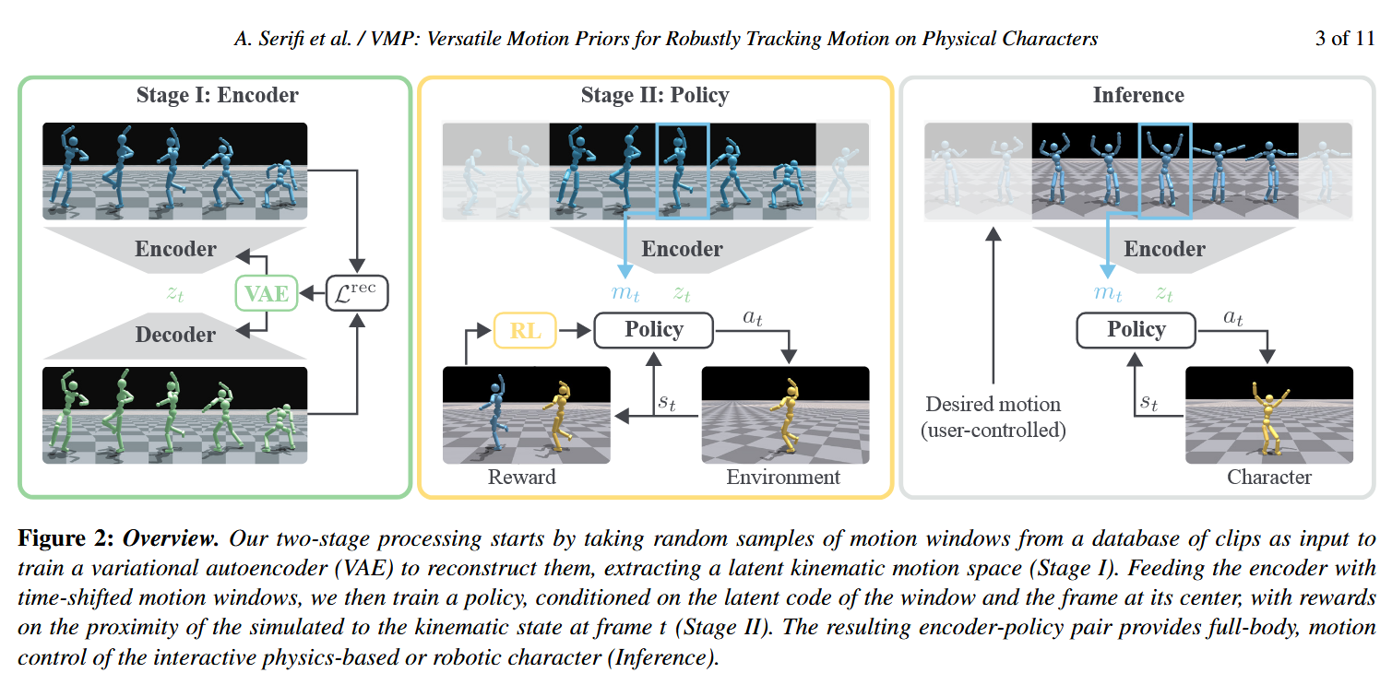 | 提出一种两阶段 VMP 框架：先学习运动学 latent prior，再训练条件 RL 控制策略，实现物理角色/双足机器人对多样化参考动作的准确、鲁棒、可泛化追踪。 | 一个标准人形虚拟角色，具有 36 个自由度； 一个真实双足机器人 LIME，具有 20 个自由度，高 0.84 m，重 16.2 kg。 standard humanoid with 36 degrees of freedom (DOF) and a bipedal robot (LIME) with 20 DOFs | 运动嵌入质量评价指标Latent similarity/LDA accuracy/Mutual Information，MI 动作追踪精度评价指标Joint position MAE/End-effector MAE 泛化能力评价 unseen tracking error | 本文证明了预训练运动先验 + 条件 RL 控制可以显著提升物理角色对复杂、多样、未见动作的追踪精度、泛化能力和鲁棒性，并具备真实机器人迁移能力。 | 把运动表示学习和物理控制解耦：先用 VAE 学细粒度运动先验，再用显式模仿奖励训练单一 RL 控制策略 ​ | 对长时规划动作能力不足； 简单 MLP policy 表达能力有限； 尚未探索生成能力； 方法强依赖高质量的参考动作接口； 物理可行性主要靠策略学习，不是显式约束保证（同上一篇）； latent code 的可解释性有限 | VAE 本身有局部动作生成能力，但本文主要利用它的隐空间编码能力，而不是把它作为完整动作生成器。没有解决：给定任务目标，如何自动生成一段参考动作 物理可行性的硬约束 长时规划能力 交互 | 拆开end-to-end，从直接训练能得到动作输出的隐空间到先学隐空间，再RL | 将运动表示学习与控制策略训练解耦，有助于避免端到端训练中的表示退化问题； 单一控制策略可以通过 latent conditioning 覆盖比传统单技能模仿更广的动作分布； 几何动作生成和物理动作执行之间仍存在明显鸿沟 经验鲁棒性可以通过 domain randomization、actuator modeling 和 imitation reward 共同增强 预训练运动先验VAE学到的latent表示可以提升物理角色模仿控制的泛化能力 sim-to-real 的关键不只是策略结构，还包括执行器建模和硬件约束 |  |  | 是 | 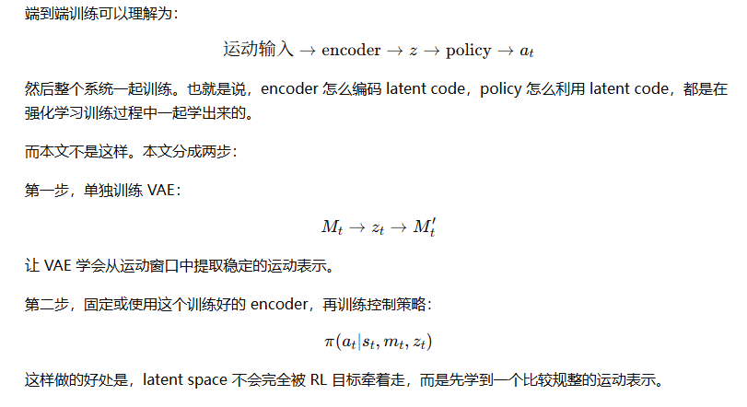 | 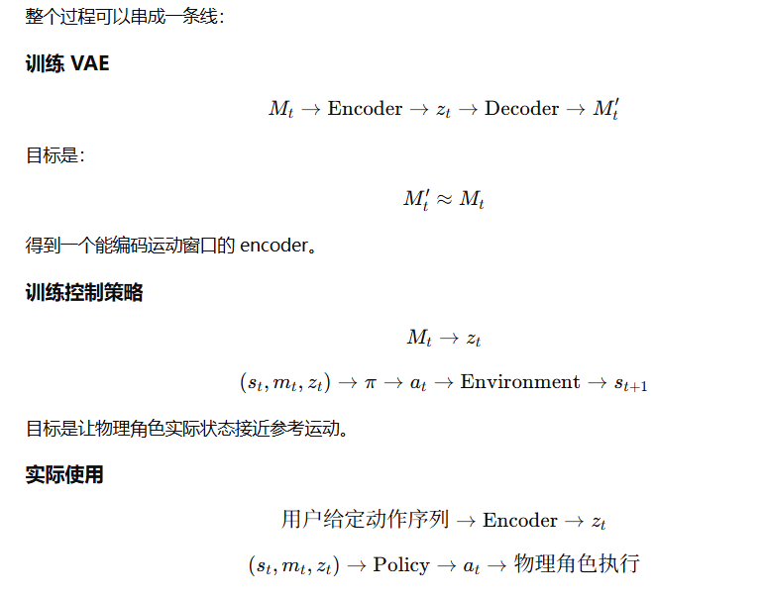 | 参考运动→VAE Encoder 提取 zt​→RL Policy 输出 at ​→Actuator Model 转换为力矩 τt​→机器人执行
3 | 待复核 | 张超毅 | Loco-Manipulation and Whole-Body-Control | 被引用次数：184 | ASAP: Aligning Simulation and Real-World Physics for Learning Agile Humanoid Whole-Body Skills | Tairan He†1,2 Jiawei Gao†1 Wenli Xiao†1,2 Yuanhang Zhang†1 Zi Wang1 Jiashun Wang1 Zhengyi Luo1,2 Guanqi He1 Nikhil Sobanbab1 Chaoyi Pan1 Zeji Yi1 Guannan Qu1 Kris Kitani1 Jessica Hodgins1 Linxi “Jim” Fan2 Yuke Zhu2 Changliu Liu1 Guanya Shi1 | 2025.02 | RSS 2025 | https://doi.org/10.48550/arXiv.2502.01143 | 人形机器人敏捷全身运动控制 | 预训练+真实数据后训练 （重定向数据数据）仿真预训练 + （真实数据）后训练 + 残差（模型）动作补偿 + 策略微调 | 解决仿真与真实世界之间的动力学不匹配问题 sim-to-real mismatch between simulated dynamics and real-world physics. | 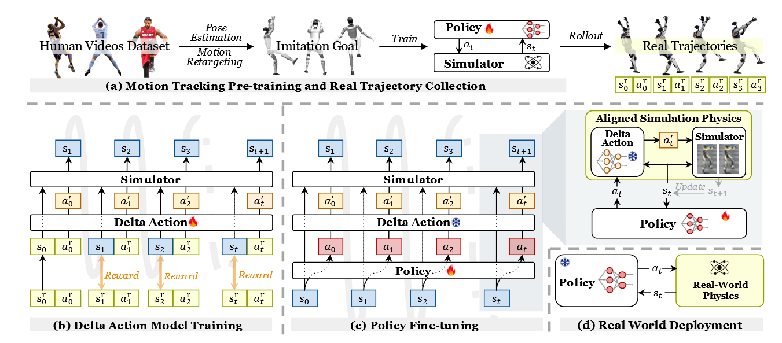 | 提出用真实数据学习 delta action model 对齐仿真与真实物理； 将真实 rollout 数据转化为仿真器动作层面的残差修正，使仿真环境更接近真实机器人。 它的贡献是把仿真不准这个问题从人工调参数或盲目随机化，转化为一个可学习的动作残差建模问题 | IsaacGym 到 IsaacSim、IsaacGym 到 Genesis、IsaacGym 到真实 Unitree G1 humanoid robot | success rate tracking error of the global body position the root-relative mean per-joint (MPJPE) Empjpe acceleration error Eacc (mm/frame2), and root velocity Evel (mm/frame). | ASAP 相比 SysID、DR、delta dynamics learning 和随机动作噪声 fine-tuning 等基线具有更低的跟踪误差。 说明学习型 delta action 比单纯随机扰动更有效。论文还发现不同关节的 delta action 幅值具有明显结构性 | actor 不依赖基于位置的运动目标，我们的方法在真实世界部署时不再需要里程计 允许误差随着实验进行不断减小 Asymmetric Actor-Critic Training非对称ac框架，c可以获得全部信息，而a只能获取部署到真机上的信息。 （相比 SysID，它不需要显式、精确地辨识所有物理参数，也避免大量人工调参。相比 DR，它不是无差别扩大随机范围，而是用真实数据学习有方向性的动力学补偿，因此不容易把策略训练得过度保守。相比 delta dynamics learning，它不直接学习状态转移残差，而是在动作输入层面修正仿真器，使原有物理仿真器仍然承担主要动力学计算。相比单纯动作噪声，它能表达关节相关、状态相关、动作相关的非均匀误差。） | ASAP 仍然依赖真实 rollout 数据，因此不是完全 zero-shot sim-to-real； delta action model 学到的是局部数据分布内的补偿； 它并没有真正恢复完整真实动力学，只是通过动作修正让仿真器在部分状态动作区域更像真实； 对大规模开放环境部署仍有限制； 解释性差，安全性不高，不是显式 | 1）减少真实 rollout 数据量的 sample-efficient adaptation； 2）将 delta action 与显式执行器模型、接触模型或系统辨识结合 3）把 delta action 从关节动作补偿扩展到接触、地面、执行器延迟等更结构化模块 4）和生成式运动模型结合，使生成动作本身更符合真实机器人动力学，第一篇 | 真实数据驱动的后训练式sim-to-real动力学对齐方法 | 1）在人形机器人敏捷全身控制中，sim-to-real gap 不是简单靠更大随机化就能解决，真实差异具有明显关节结构性。2）真实数据驱动的残差补偿可以作为 SysID 与 DR 之间的中间路线：既利用真实数据，又保留物理仿真器。3）对于高动态人形动作，策略鲁棒性和动力学对齐是两个不同问题，随机噪声能提升鲁棒性，但未必能精准对齐真实物理。4）后训练阶段正在成为人形机器人 sim-to-real 的重要范式，即先在大规模仿真中获得能力，再用少量真实数据校正。5）motion tracking policy 的成功不仅取决于策略结构，也取决于参考动作设计、相位条件、课程学习、非对称 actor-critic 和仿真对齐等训练细节。 |  |  | 是 | 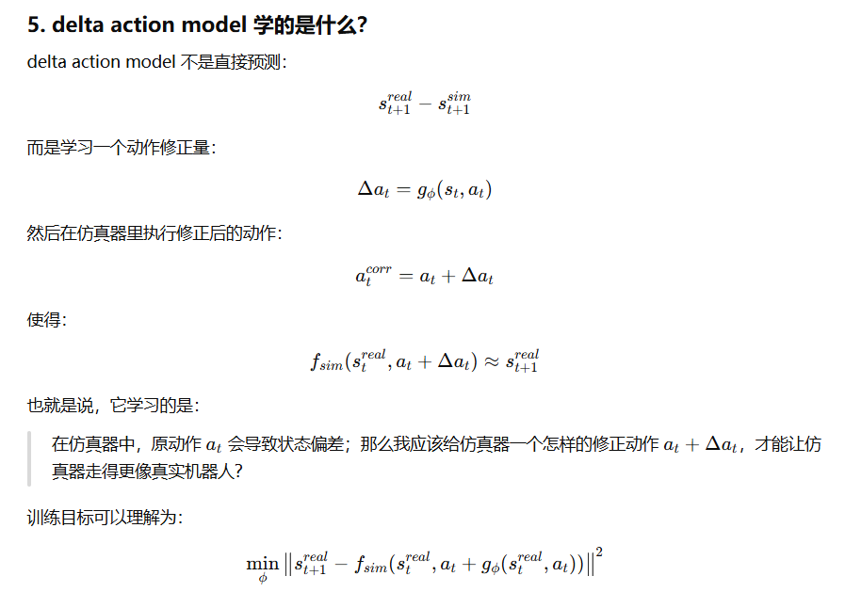 | 在第一阶段，我们使用重定向后的人体运动数据，在仿真环境中预训练运动跟踪策略。 在第二阶段，我们将这些策略部署到真实世界中，并采集真实世界数据，用于训练一个 delta，即残差动作模型。该模型用于补偿仿真与真实物理之间的动力学差异。（学习一个额外的补偿模型） 在修正后的仿真器中继续优化策略 | pre-training 训练时让 critic 看更多信息，帮助价值估计更准； 但 actor 只看真实机器人部署时也能获得的信息。（部署的时候不需要critic，只需要actor，策略已经训练好）
4 | 待复核 | 张超毅 | Loco-Manipulation and Whole-Body-Control | 被引用次数：46 | CLONE: Closed-Loop Whole-Body Humanoid Teleoperation for Long-Horizon Tasks | Yixuan Li ∗, Yutang Lin ∗，Jieming Cui，Tengyu Liu ， Wei LiangB ,Yixin Zhu，Siyuan Huang | 2025.06 | CoRL | 10.48550/ARXIV.2506.08931 | 人形机器人远程遥操作 | 结合教师-学生策略蒸馏、MoE 多专家网络、LiDAR 里程计闭环误差校正、AMP 运动先验奖励的人形机器人全身遥操作方法 | 仅用头部和双手的稀疏输入，实现长时程、全身协调、位置误差不累积的人形机器人遥操作 | 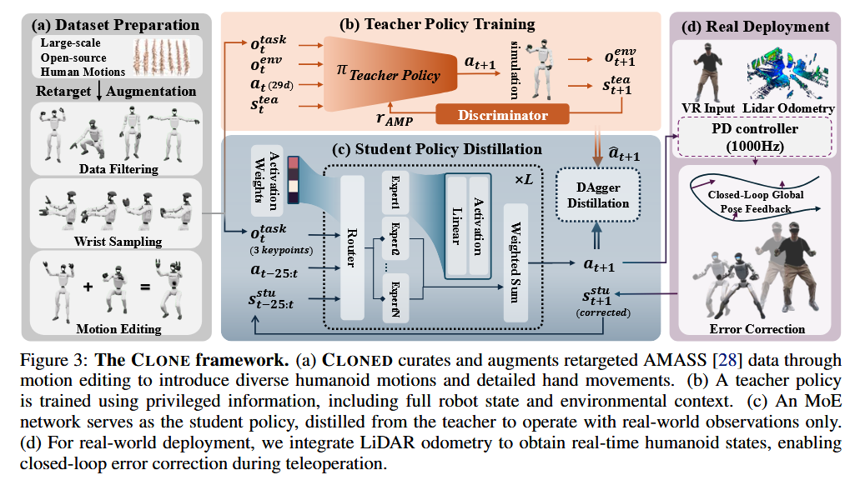 | 1）提出面向人形机器人全身遥操作的 MoE 策略框架，用于统一处理多种运动模式；2）将 LiDAR 里程计引入人形机器人遥操作闭环，使系统能够在长时程任务中抑制全局位置漂移；3）构建 CLONED 数据集，在 AMASS 基础上补充动作编辑、额外 MoCap 序列和手部朝向增强 | Unitree G1 人形机器人，输入设备为 Apple Vision Pro，机器人端使用 LiDAR/IMU 里程计。仿真平台：IsaacGym。数据集：CLONED，包括 149 条筛选和增强后的 AMASS 序列、14 条 Xsens IMU MoCap 采集序列，以及程序化生成并经 SLERP 平滑的手腕 6D 姿态数据。 | 全局位置跟踪误差、旋转漂移、长时程混合导航中的回到起点能力和定性动作跟踪效果。仿真实验采用 SR、MPKPE、R-MPKPE、velocity error、hand orientation error。其中 SR 表示机器人不摔倒且关键点平均误差低于阈值的成功率；MPKPE 衡量全局关键点位置误差；R-MPKPE 衡量相对根节点的局部动作误差；velocity error 衡量运动速度一致性；hand orientation error 衡量手部朝向跟踪精度。 | 真实直线路径实验中，CLONE 在 3 m、6 m、8.9 m 距离下平均全局跟踪误差为 5.1 cm，8.9 m 最大误差为 12.0 cm；曲线路径实验中，10 m 路径含两个 90° 转弯，平均平移误差为 20 cm，最大 27 cm，平均旋转漂移为 2°；仿真中 CLONE 在 CLONED 上达到 100% SR、87.84 mm MPKPE、33.30 mm R-MPKPE、227.17 mm/s velocity error、3.61 hand-rot error | 前三篇更像是机器人能否把这个动作做出来；CLONE 还关心机器人做动作的同时，是否真的走到了该到的位置。 把全局位姿反馈纳入遥操作策略，使系统从模仿人体动作推进到在场景中持续对齐操作者和机器人位置。相比传统上/下身解耦控制，通过单一策略moe实现更自然的全身协调； | 只用头和双手控制虽然方便，但信息不够完整 高动态动作仍然困难 闭环主要是全局位置误差层面的闭环 系统依赖 LiDAR 和 AVP 的定位质量 MoE 的专家分工-存疑 | 闭环拓展：接触与任务闭环 研究更少传感器输入与更高稳定控制之间的权衡，只是说用少的传感器实现了还算不错的效果，并没有得到关系 场景变化，语义信息，不仅仅是人类示范的动作 | 在综述脉络中，CLONE 可以放在 OmniH2O / HOVER / ExBody / HumanPlus 之后讨论。OmniH2O 等工作强调从人体到人形机器人的全身动作遥操作或模仿，CLONE 则进一步强调长时程遥操作中的全局位姿漂移问题；与 Homie 这类依赖外骨骼或驾驶舱的系统相比，CLONE 更强调最小输入接口；与传统 whole-body control 相比，它不是显式优化式 WBC，而是学习式全身控制策略；与运动生成类方法相比，它更靠近真实机器人部署和长时程人机协同操作。 | 人形机器人遥操作正在从短时程动作复现转向长时程、全身协调、场景对齐的闭环系统；仅靠人体动作重定向或开环模仿难以满足真实任务需求，全局状态反馈、运动模式分解和任务相关数据增强正在成为关键技术路线 |  |  | 是 |  | 不是“完全没有反馈”，而是缺少全局位置层面的闭环反馈； CLONE 的“closed-loop”就是专门把这个缺失的反馈环补上了。 | CLONE closed-loop 遥操作 操作者走一步，机器人执行后，系统再测机器人真实位置。 人动作→策略→机器人动作→测量机器人全局位置→计算误差→修正下一步动作 这就是闭环。 所以 CLONE 不是简单地“让机器人模仿人的当前姿态”，而是让机器人持续保持和操作者在全局空间中的对应关系。论文也明确说，传统方法因为缺少机器人在环境中真实位置的实时反馈，会出现小位姿误差逐步累积；CLONE 则通过 LiDAR-based error correction 防止位置漂移累积。 | 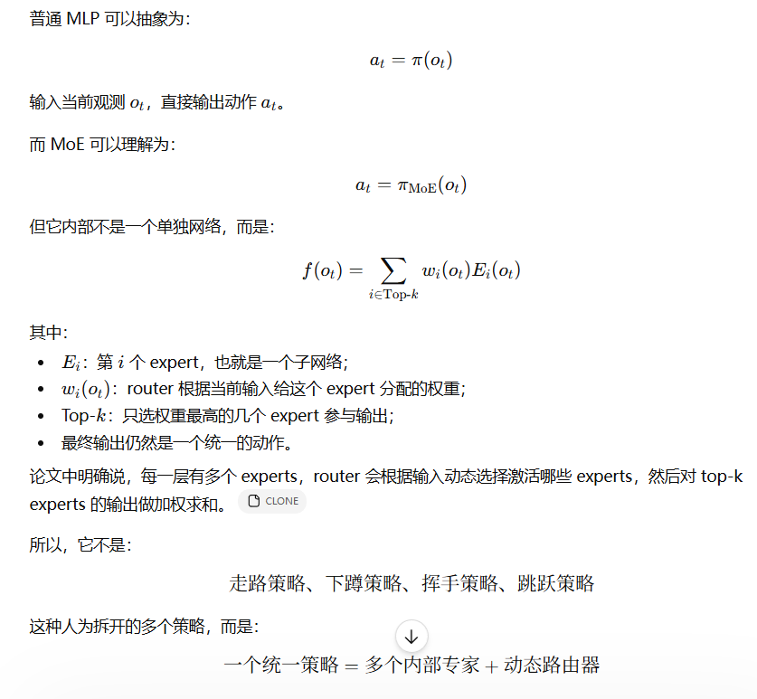 | 师生策略：Teacher：训练时用丰富信息学会控制，特权状态，包括机器人关节位置，以及所有 link 的 6D 位姿、线速度、角速度； Student：模仿 teacher，但只用真实可获得信息 | 使用 MR 头显提供的头部 3D 位置 + 双手 6D 位姿；控制端采用教师-学生框架，先训练拥有特权状态信息的 teacher policy，再将其蒸馏到只依赖真实可观测信息的 student policy；student policy 采用 MoE 架构，让不同专家处理不同运动模式，如行走、下蹲、伸手等；部署时利用 FAST-LIO2 LiDAR-IMU 里程计估计机器人全局位姿，同时用 Apple Vision Pro 获得操作者全局位姿，将二者误差输入策略，实现闭环位置修正；训练中加入速度相关 SDE 噪声建模和 AMP 奖励，以增强对里程计误差和下肢自然运动的鲁棒性
5 | 待复核 | 张超毅 | Loco-Manipulation and Whole-Body-Control | 被引用次数：72 | KungfuBot: Physics-Based Humanoid Whole-Body Control for Learning Highly-Dynamic Skills | Weiji Xie* 1,2 Jinrui Han* 1,2 Jiakun Zheng* 1,3 Huanyu Li1,4 Xinzhe Liu1,5 Jiyuan Shi1 Weinan Zhang2 Chenjia Bai† 1 Xuelong Li† 1 | 2025.06 | NeurIPS 2025 | https://doi.org/10.48550/arXiv.2506.12851 | 机器人全身跟踪控制 敏捷全身动作 | RL框架修改-奖励函数：自适应追踪因子根据跟踪误差自适应 | 高动态高速度（武术舞蹈）机器人模仿运动 | 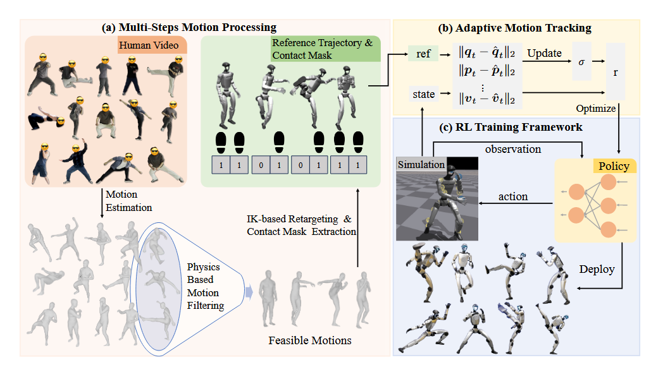 | 完整的物理化运动处理流程（过滤、接触修正、重定向），有效剔除非可行运动 设计自适应跟踪因子机制，理论推导最优 σ 等于平均跟踪误差，并给出在线更新规则。 在仿真与真实Unitree G1上实现武术、舞蹈等高动态技能 | 仿真：Isaac Gym（训练）、MuJoCo（评估） 真实机器人：Unitree G1 数据集：自建，包含13个动作（易/中/难三档），来源包括视频提取、AMASS、LAFAN。 | Global Mean Per Body Position Error (Eg-mpbpe, mm), root-relative Mean Per Body Position Error (Empbpe, mm), Mean Per Joint Position Error (Empjpe, 10−3 rad), Mean Per Joint Velocity Error (Empjve, 10−3 rad/frame), Mean Per Body Velocity Error (Empbve, mm/frame), and Mean Per Body Acceleration Error (Empbae, mm/frame2).成功完成比例（ELR） | 运动过滤：被接受动作的ELR接近100%，被拒绝动作最高仅54%。 跟踪精度：在所有难度级别下，PBHC的各项误差指标均显著优于OmniH2O和ExBody2，接近MaskedMimic（但后者不可部署）。 真实部署：Tai Chi动作的真实跟踪误差与MuJoCo仿真结果高度接近。 | 奖励函数设计：自适应跟踪因子 运动处理：物理＋接触掩码显式过滤 上肢下肢统一控制:下肢额外保证稳定 奖励向量化+crtic多头 | 缺乏环境感知（地形、障碍物），无法用于非结构化环境。 每个动作训练一个独立策略，无法高效支持多技能切换。 全局位置约束缺失 奖励向量化实现细节 | 单策略多技能：利用元学习或条件策略，使一个策略处理多种运动模式。 与环境交互：结合视觉感知学习在复杂地形中执行高动态动作。 全局位置约束的软融合：引入周期性全局修正（如视觉重定位）或弱全局奖励，避免长时漂移。 | 与ASAP对比：ASAP通过残差策略补偿sim‑to‑real差距，PBHC则完全在仿真中提升运动可行性，两者正交可结合。 与H2O/OmniH2O对比：后者依赖特权策略过滤不可行动作，PBHC用显式物理指标，更轻量且可解释 与ExBody2对比：ExBody2通过训练初始策略并利用跟踪误差筛选动作，PBHC直接基于物理度量进行预处理，效率更高 | 物理可行性过滤对于从人类视频学习机器人技能至关重要，简单阈值或特权策略不如显式物理指标（CoM‑CoP距离、接触掩码）有效。 自适应奖励塑形（尤其是跟踪因子的在线调节）能够大幅提高高动态技能的学习成功率，优于固定参数。 奖励向量化 + 多头Critic是多目标强化学习中的稳健设计，可推广至其他仿人控制任务。 非对称Actor‑Critic + 域随机化已足够实现高动态动作的零样本sim‑to‑real迁移，无需系统辨识或在线适应。 当前方法仍受限于“一动作一策略”，结合大规模运动数据集和条件策略是未来重要方向。 |  |  | 是 |  |  |  | 运动处理：从视频提取SMPL运动 → 基于物理的过滤（质心‑压力中心距离）→ 接触掩码估计与运动修正（消除浮空）→ 逆运动学重定向至Unitree G1。 自适应跟踪：指数奖励函数 r(x)=exp(−x/σ) 中，跟踪因子 σ 由当前策略的跟踪误差 EMA 动态更新： σ←min(σ, x^) RL框架：非对称Actor‑Critic（Critic使用特权信息），奖励向量化，参考状态初始化（RSI），域随机化实现零样本sim‑to‑real。 | 维护一个指数移动平均 (EMA) 的瞬时跟踪误差 ˆx， 然后更新 σ ← min(σ, ˆx)。即 σ 非递增，随着误差减小而减小 | 初始化：给策略一个较大的初始跟踪因子 σ_init。 RL 训练 (图1c)： 策略根据当前状态输出动作。 仿真器计算下一个状态和跟踪误差 x。 奖励函数使用当前的 σ 计算出奖励 r(x)。 PPO算法根据这个奖励去更新策略网络的参数。 误差估计 (图1b 的反馈环节)： 与此同时，自适应模块持续记录RL rollout过程中产生的瞬时跟踪误差 x。 它计算这些误差的指数移动平均（EMA），得到一个稳定的估计值 x_hat。这个 x_hat 代表了当前策略在当前 σ 下能达到的平均精度。 动态调整 σ (图1b 的核心)： 基于理论推导（最优 σ 应等于平均误差），自适应模块执行更新规则： σ = min(σ, x_hat)。 解释：只有当 x_hat 小于当前的 σ 时，σ 才会被更新为更小的 x_hat。 反馈回RL：更新后的 σ 被送回RL训练的奖励函数中，用于下一步的计算。 随着训练进行，σ 随着策略能力的提升而不断“收紧”，给RL提出越来越高的精度要求，最终驱动策略逼近最优性能。
6 | 待复核 | 张超毅 | Loco-Manipulation and Whole-Body-Control | 被引用次数：83 | GMT: General Motion Tracking for Humanoid Whole-Body Control | Zixuan Chen∗1,2 Mazeyu Ji∗1 Xuxin Cheng1 Xuanbin Peng1 Xue Bin Peng†2 Xiaolong Wang†1 | Jun 2025 | 没找到 | https://doi.org/10.48550/arXiv.2506.14770 | 人形机器人全身运动跟踪 | 基于RL的运动模仿，具体采用教师-学生两阶段训练范式：教师策略在仿真中利用特权信息通过PPO训练，学生策略通过DAgger行为克隆教师输出以摆脱对特权信息的依赖。 | 训练一个单一统一策略，使人形机器人能够追踪大规模动作数据集中多样化、类别分布不均衡的全身运动，同时克服真实世界的部分可观测性问题 | 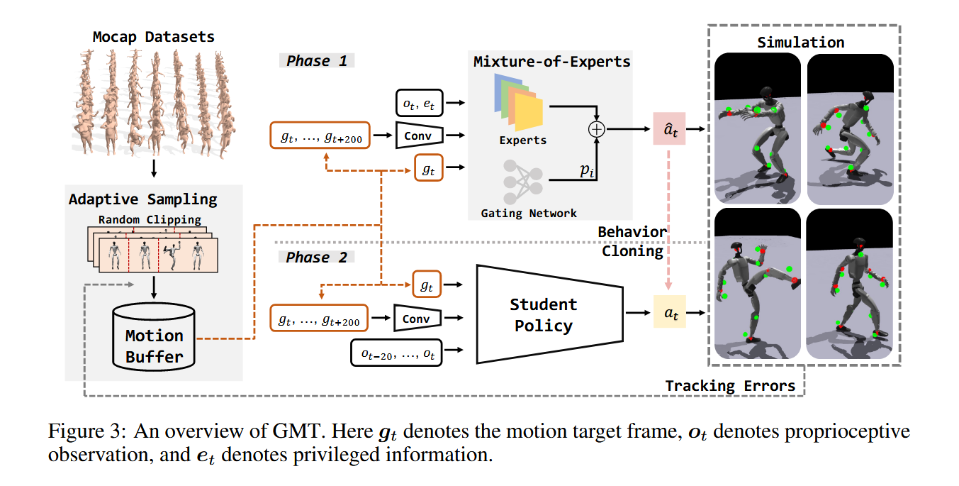 | 框架：自适应采样+输入下一帧加下一片段卷积+Moe专家混合策略（非首次）+非对称ac方法（非首次）+数据处理（Maskedmimic:规则+完成率） 单一统一策略下，在真实人形机器人上实现了覆盖行走、高踢、舞蹈、功夫等多种技能的稳定跟踪，达到当时最优水平。 | 仿真：IsaacGym（训练，4096并行环境）+ MuJoCo（验证）；真实机器人：宇树Unitree G1（23自由度，1.32米高）；数据集：AMASS + LAFAN1，经规则过滤和初步策略筛选后共8925个片段、33.12小时。 | E mpkpe关键点位置误差 Empjpe关节位置误差 Evel线速度误差 Eyaw vel偏航角速度误差 | 在AMASS测试集上，教师策略获得42.07（Empkpe）、0.0834（Empjpe ）、0.1747（Evel ）、0.2238（Eyaw ，显著优于ExBody2基线。消融实验表明自适应采样和MoE各自均有贡献，且两者联合使用效果最佳。真实机器人部署成功复现了多种动态技能。 同时还和MDM做了联合，MDM生成的动画/动作可以顺利执行（mujuco sim-to-sim） | 自适应采样+输入下一帧加下一片段卷积 相比ExBody2（多个专家策略）、HumanPlus（下半身不自然）、OmniH2O（非全身），GMT首次在单一策略下实现了真实机器人上下半身协调的多样化全身运动追踪；自适应采样相较于固定采样或简单按比例采样，更有效地将计算资源分配给困难样本；MoE相较于同等参数量的MLP在困难动作上提升更显著。 | (1) 不支持有丰富接触的技能（如倒地起身、地面翻滚）； (2) 未融入地形感知，无法处理斜坡、台阶等非平坦地形。 自适应采样的启发式本质：公式(1)中的0.15阈值等参数是手工设定的，缺乏理论保证，迁移到新数据集或新机器人时可能需要重新调参。 (3) 运动数据集过滤的主观性：两阶段数据滤除（规则过滤+基于初步策略完成率的过滤）本质上是将人类对"可行运动"的先验判断嵌入训练流程 (4) 延迟与实时性：使用未来2秒运动帧作为输入在实际部署中意味着需要提前知晓完整运动序列，这限制了其在"在线规划"场景 | 自适应采样机制完善 实时性设计 隐状态 片段信息带来的作用 Moe机制的完善 | 继承：DeepMimic、PULSE等仿真角色动画的模仿学习范式；ExBody、OmniH2O等的教师-学生两阶段训练框架；AMASS作为标准动作数据来源。并行/对标：ExBody2是同期最直接的可比工作（均面向真实机器人全身追踪），HumanPlus和OmniH2O侧重人机映射但也属同一方向，ASAP侧重仿真-真实动力学对齐。启发来源：自适应采样思想与强化学习中的优先经验回放、课程学习有内在关联；MoE在大语言模型中被广泛验证后迁移至机器人控制领域。 | (1) 大规模动作数据集中的类别不平衡是通用运动追踪策略训练的关键瓶颈之一，需要超越简单重采样的策略；(2) 模型表达能力（不仅参数量，还有结构设计，如MoE）对于覆盖多样化运动模式至关重要；(3) 将未来时序信息编码为隐状态是提升运动预测质量和动作连贯性的有效手段；(4) 从仿真到真实部署的迁移策略（教师-学生+域随机化）正在成为人形机器人全身控制的标准化流程。 |  |  | 是 | 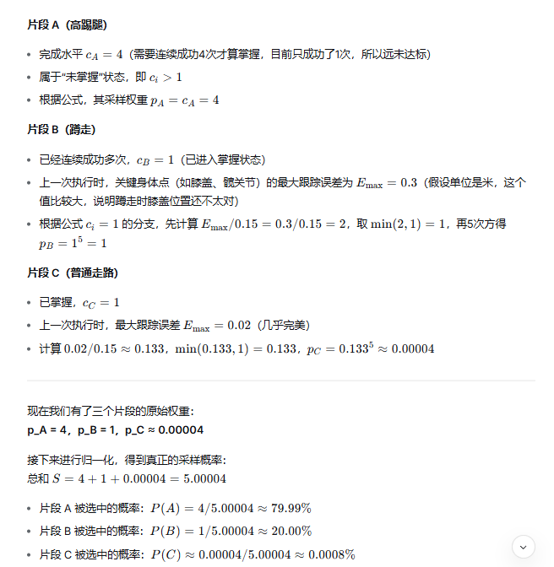 |  | (1) 自适应采样：根据各动作片段的完成水平和跟踪误差动态调整采样权重，使训练聚焦于困难/低频动作（包含随机裁剪长序列以剥离高难度片段）； (2) 运动混合专家架构：策略网络由多个专家子网络和一个门控网络组成，门控根据当前状态和目标动态激活不同专家，实现不同运动类型的专业化处理； (3) 未来运动帧的卷积编码：将未来约2秒的动作帧序列经CNN压缩为隐向量，与当前帧结合输入策略，同时捕捉长期趋势和即时目标。
7 |  | 张超毅 | Loco-Manipulation and Whole-Body-Control | 被引用次数：40 | LeVERB: Humanoid Whole-Body Control with Latent Vision-Language Instruction | Haoru Xue 1∗ Xiaoyu Huang 1∗ Dantong Niu 1∗ Qiayuan Liao 1∗ Thomas Kragerud 2 Jan Tommy Gravdahl 2 Xue Bin Peng 3 Guanya Shi 4 Trevor Darrell 1 Koushil Screenath 1 Shankar Sastry 1 | 2025-09-25 | 没找到 | https://doi.org/10.48550/arXiv.2506.13751 | 人形机器人（Unitree G1）的视觉-语言驱动全身控制 | 分层视觉-语言-动作（VLA）架构：第一层VL-隐状态z 第二层z+自身状态-动作a + 隐空间 + 条件变分自编码器（CVAE）+ 强化学习与模仿学习（教师学生策略，教师策略训练的时候知道特权信息和VL，输出z；学生只知道z和自身部分信息）结合 | 现有 VLA 模型依赖手工定义的低维动作词汇（如末端位姿、基座速度），限制了人形机器人表达敏捷、全身协调动作的能力；同时人形机器人视觉-语言-全身控制的数据极度匮乏，且缺乏可供公平比较的基准。 | 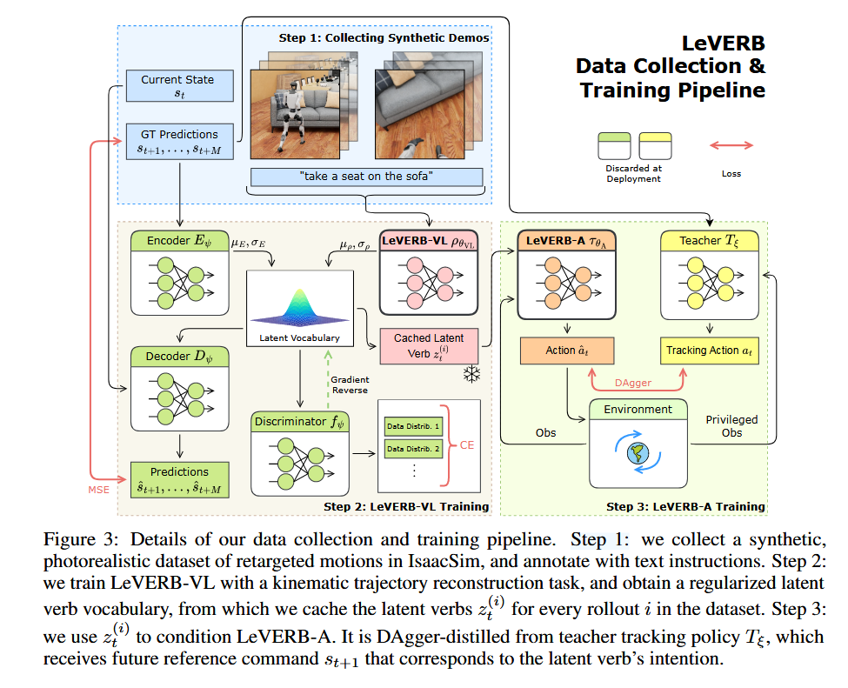 | 提出首个面向人形机器人视觉-语言全身控制的隐式分层 VLA 框架，用学习得到的隐动作词汇替代手工动作接口，显著提升了行为表达的丰富性和泛化能力。 设计并开源了第一个面向 VL-WBC 的仿真到现实照片级基准 LeVERB-Bench，包含 150+ 任务、10 个类别，支持闭环评测。 证明了合成数据（纯运动学渲染）与高质量低层策略结合即可实现零样本真实世界迁移，在真实 G1 机器人上完成了视觉导航与坐椅等任务。 在基准测试中，平均成功率 58.5%，比朴素分层 VLA 基线高 7.8 倍。 | 数据集：LeVERB-Bench，含 154 条运动学轨迹，经场景随机化和语言增强后形成 17.1 小时照片级视觉-语言数据与 2.7 小时纯语言数据，覆盖居住场景、厨房等多种环境 仿真训练与闭环评测：NVIDIA Isaac Sim，域随机化用于策略迁移。 真实机器人：Unitree G1 人形机器人。 | 各任务在 20 次未见场景下的任务成功率（%），按任务子类（视觉导航前方/后方、有干扰物、杂乱场景、视觉导航坐、纯语言坐/站/移动）分别报告。 | 视觉导航前方无干扰任务成功率 80%，视觉导航坐 50%。 所有任务平均成功率 58.5%，显著优于无判别器（ND, 33%）、无运动学编码器（NE, 53%）、无 LeVERB-VL（NVL, 25.5%）、无低层采样（NLS, 6.5%）和无采样（NS, 7.5%）等消融变体。 真实世界演示验证了词汇泛化（对未见动词-物体组合如“rest on the box”）和空间推理（不同朝向的椅子）能力 | 相对于 LangWBC 等纯语言条件方法，引入视觉输入和分层隐接口，摆脱了对状态空间的依赖，首次实现视觉条件下的全身任务。 action “vocabulary” such as endeffector pose or root velocity. 相对于 NaVILA、Humanoid-VLA 等基于显式动作指令的方法，将底层的接口从预设物理量扩展到学习得到的隐动作表征，支持坐、倚靠等复杂全身交互，而非仅限于导航或站姿调整。 相对于 AGlbot 等分层 VLA 架构，将隐接口用于高动态的人形全身控制，而非桌面操作，且实现了仿真到现实的零样本迁移。 | 时间视野有限：如原文所述，高层仅预测数秒内的运动学轨迹，缺乏长时规划与记忆，无法处理需要持久上下文的任务（如“遍历所有房间”）。 视觉反馈闭环滞后：高层重规划频率仅为 10 Hz，低层在两次隐变量更新之间开环执行，可能无法应对动态环境中的快速变化或移动障碍物。 低层鲁棒性与泛化边界未充分测试，并未展示带有真实视觉闭环的连续任务执行，且未见在未建模扰动（如不同地面材质、外力推搡）下的系统性评估。 隐空间可解释性缺失：隐动作词汇虽有语义聚类趋势，但其维度含义不可解释，限制了安全性和人机交互中的调试能力。 计算与数据开销高层 Transformer（ViT-Base 规模），原文未讨论端侧推理的延迟与功耗。 | 将隐变量与视觉-语言模型的对齐进一步用于安全约束或风格控制，例如通过文本控制运动的情感色彩或节能程度。 研究隐动作空间的可解释性，例如通过离散化或概念瓶颈，使人类能够理解和干预决策过程。 将本框架扩展到双手操作、人-物-环境交互等更丰富的全身控制任务，并探索多模态人类演示数据（如互联网视频）的真实利用 长时间 | 继承自分层 VLA 架构的研究脉络，如 RT-2、π0、OpenVLA 等（高层认知与低层控制分离），但将其引入高自由度、动态稳定要求高的人形机器人领域。 受 LangWBC 中语言条件 CVAE 隐空间的启发，将该思想从纯语言拓展到视觉-语言，并加入判别器进行跨数据源对齐。 在数据生成策略上与 PULSE、MaskedMimic、TokenHSI 等通过运动学或隐空间驱动的物理角色动画工作形成互补，但 LeVERB 的目标是真实机器人控制，因此额外解决 sim-to-real 迁移和视觉输入问题。 在模拟器数据渲染与 VLM 标注方面，与 GR00T、Mobility VLA 等工作的数据流水线有共通之处，但专注于人形全身运动及对应的隐式动作接口。 | 隐式接口相比于手工设计的动作词汇，能显著提升分层 VLA 策略的泛化能力和行为丰富度，是人形机器人复杂任务的重要架构方向。 解耦视觉-语言理解与动力学控制的快-慢系统设计，有助于平衡计算效率与实时控制要求，并允许分别训练和独立优化。 合成的、非物理的运动学数据经过照片级渲染，足以训练高层语义理解模块，只要低层具备足够的动力学能力，就可实现零样本真实世界迁移，这为缓解人形机器人数据短缺提供了可行路径。 多源数据（有/无视觉）的隐空间对齐（通过对抗判别器）对于充分利用异构机器人行为数据、提升模型健壮性具有关键意义。 当前系统的有限视野和开环执行揭示了分层 VLA 在长程任务和动态闭环中面临的根本性挑战，仍需要结合在线规划、记忆机制和更紧密的闭环设计。 |  |  | 是 | 数据生成：将动作捕捉数据重定向到仿真机器人，在 IsaacSim 中回放运动学姿态并进行照片级渲染，利用视觉-语言模型（VLM）自动生成多样化的语言标注，创建 LeVERB-Bench 数据集。 高层 LeVERB-VL：基于 SigLIP 冻结编码器提取图文 token，通过可训练 Transformer 和 CVAE 构建残差隐空间，融合仅依赖视觉-语言的先验分布与可访问未来轨迹的特权编码器，以运动学重构损失、KL 散度及对抗判别损失联合训练，得到结构化隐动作词汇。 低层 LeVERB-A：先用 PPO 训练仅依赖特权参考信息的跟踪教师策略，再用 DAgger 将教师行为蒸馏为学生策略，学生策略以从冻结的高层隐分布中采样的隐向量和本体感觉为输入，不接触任何未来状态或视觉信息，专注学习动力学控制。 系统集成：高层以 10 Hz 输出隐变量均值，低层以 50 Hz 将其转化为关节位置指令，二者解耦训练，实现零样本仿真到现实迁移。 | 数据中包括不含图片的纯语言信息，这部分的照片是白噪声，用了discriminator和梯度反转层： 训练时纯语言数据必须输入一张图，论文的做法是喂白噪声。 但这会带来一个后果：VLA prior 看到真实图像时产生的隐变量，和看到白噪声时产生的隐变量，会落在隐空间的不同区域。两个分布之间存在偏移。结果是：从纯语言数据中学到的运动技能，切换到视觉场景时就用不上了。 解决方案：加一个判别器，强行拉齐两个分布 判别器：接收隐变量 z，判断它来自“有真实图像”还是“白噪声图像” 梯度反转层（GRL）：前向传播正常通过，反向传播时把梯度符号取反 这个设计的效果是：VLA prior 被训练去欺骗判别器，让判别器无法区分隐变量来自哪种数据。为了骗过判别器，VLA prior 必须学会无论看到真实图像还是白噪声，只要语义相同，就把隐变量映射到相同位置。 | 部署的时候用均值，训练的时候用采样 | 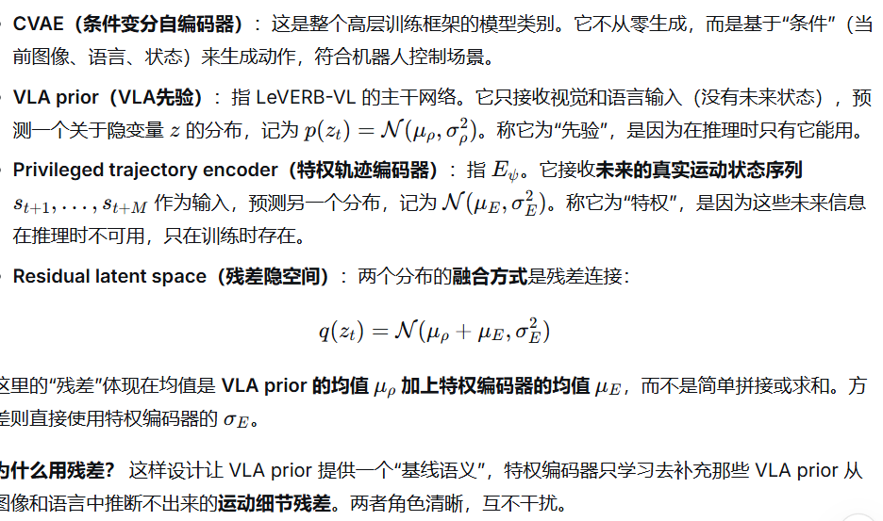 | 从公开动作捕捉数据库（AMASS、LAFAN）获取人体关节角度序列后，将其重定向映射到目标人形机器人Unitree G1的关节构型上，随后在IsaacSim仿真器中关闭物理引擎，以纯运动学方式逐帧回放这些重定向姿态， 同时利用光线追踪技术从第一人称和随机第三人称视角进行照片级渲染，录制图像序列并同步记录关节状态。为了赋予这些视觉数据语言标签，论文使用视觉-语言模型自动为每条视频生成多条语义相同但表述多样化的文本指令，并将半数数据进行镜像翻转，同时随机化场景背景、物体颜色与材质以增强视觉多样性。 | 解耦？
8 |  | 张超毅 | Loco-Manipulation and Whole-Body-Control | 被引用次数：16 | ULC: A Unified and Fine-Grained Controller for Humanoid Loco-Manipulation | Wandong Sun1∗, Luying Feng2∗, Yang Liu1∗, Baoshi Cao1, Yaochu Jin2†, Zongwu Xie1† | 2026-03-02 | 没找到 | 10.48550/arXiv.2507.06905 | 人形机器人的移动操作 | 统一型（Unified） 全身控制器；端到端深度强化学习。 | 现有解耦控制架构（上下半身分离）导致的协调性不足与工作空间受限，以及传统方法对运动捕捉数据的依赖，限制了机器人在复杂负载和环境扰动下的全身协同能力和泛化性。 | 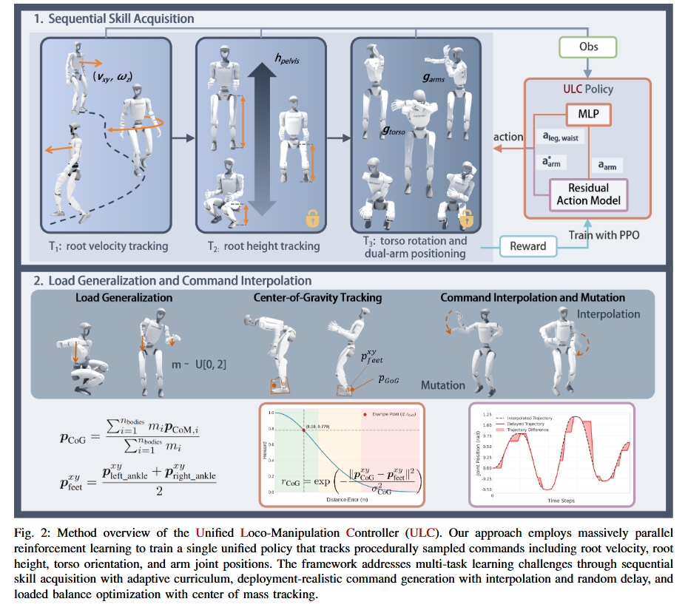 | 1. 提出并验证了单策略统一控制人形机器人全身移动操作的可行性。 2. 证明了该方法相比解耦方法，能实现更大的操作空间（尤其是躯干旋转）和更优的跟踪精度。 3. 提供了一套包含课程学习、残差建模和部署随机化的完整训练方案，有效实现了sim-to-real转移。 | 仿真：Isaac Gym（8192个并行环境）。 真机：Unitree G1人形机器人（拥有3自由度腰部）。 数据：程序化随机采样生成训练命令 | Root Linear Velocity Tracking Error Ev • Root Angular Velocity Tracking Error Eω • Root Height Tracking Error Eh • Root Yaw Orientation Tracking Error Ey • Root Pitch Orientation Tracking Error Ep • Root Roll Orientation Tracking Error Er • Arm Joint Position Tracking Error Ea | 1. 跟踪性能：在双腕2kg负载下，双臂关节跟踪误差Ea达0.05 rad，显著优于FALCON、AMO等基线。 2. 工作空间：实现了完整的3自由度躯干控制（偏航：±150°，俯仰：-30°~90°），覆盖了对比方法无法企及的范围。 3. 鲁棒性：在随机指令延迟的扰动下，性能衰减远小于其他方法。 4. 真机验证：成功完成“捡玩偶手交替换手放沙发”、“开冰箱取放面包”等长序列、有外力交互的复杂任务。 | 相对于 HOMIE [1]：从“RL腿 + PD臂”到“统一RL全身控制” 相对于 FALCON [2]：从“力课程上身策略 + MoCap 依赖”到“程序化命令 + 无 MoCap 约束” 相对于“二值标志切换双臂输入源”方法 [34]：从“PD 臂控 + 概念性验证”到“RL 臂控 + 精细跟踪” 相对于 R²S² [6]：从“预定义技能库”到“端到端学习连续命令空间” | 1. 腿部表现力折衷：论文简化了腿部命令空间（仅跟踪速度） 3. 对动作基元的隐性依赖：尽管声称“端到端”，但其“残差动作”强依赖一个外部生成的前馈指令轨迹q desired | 1. 融入高层规划：如何将此底层策略与基于视觉语言模型（VLM）的高层任务规划器对接，使其能根据语言指令自主生成q desired序列。 2. 提升腿部多样性：能否在保持统一架构的前提下，扩展腿部指令空间，使其能复现更多样的类人步态或行走在复杂地形上。 | ULC在架构上继承HOVER[23]等统一全身控制器，但将命令空间从关节轨迹改为抽象物理量，任务重心从运动表现力转向负载下的操作精度。与HOMIE[1]、FALCON[2]、AMO[4]等解耦方案的关系是直接对立：后者认为上下半身分离是降低训练难度的必要代价 | 1. 架构统一是趋势：人形机器人控制正从拆分子任务的解耦模块，转向数据驱动的统一全身协同。 2. 训练范式重于网络结构：ULC的效果跃进，主要源于包含课程、残差和领域随机化的精巧训练范式设计，而非基础网络架构的创新。 3. 程序化指令具有巨大潜力：当配以合理的课程引导，在仿真中挖掘程序化指令的可行域，其对机器人的潜能激发效果可能超过使用受限的人类数据。 |  |  | 是 | 1. 可行性感知的顺序课程学习：分阶段（行走→调高→躯干/手臂）激活命令空间，用多条件门控机制防止遗忘。 2. 残差动作建模：策略网络只输出期望关节位置的修正量，而非绝对位置，实现精细控制。 3. 部署导向的命令生成：使用五次多项式插值保证命令平滑，并用随机延迟机制模拟真实通信中的指令波动。 4. 显式平衡优化：通过奖励函数直接优化质心投影与双脚支撑域中心点的距离。 随机延迟机制 | 程序化采样，在机器人强化学习的语境下，指的是不依赖任何预先录制的真实人类或动物运动数据， 而是由计算机程序按照人为设定的数学规则，直接在仿真环境中随机生成训练所需的控制指令（commands）或目标状态。
9 |  | 张超毅 | Loco-Manipulation and Whole-Body-Control | 被引用次数：55 | OmniRetarget Interaction-Preserving Data Generation for Humanoid Whole-Body Loco-Manipulation and Scene Interaction | Lujie Yang*1,2, Xiaoyu Huang*1,3, Zhen Wu*1, Angjoo Kanazawa†1,3, Pieter Abbeel†1,3, Carmelo Sferrazza†1, C. Karen Liu†1,4, Rocky Duan†1, Guanya Shi†1,5 | 30 Sep 2025 | ICLR2026 | https://doi.org/10.48550/arXiv.2509.26633 | 将人类动作重定向为机器人可用的运动学参考轨迹 人形机器人的全身移动操作与场景交互任务 数据增强 | 运动重定向 数据生成与增强 基于参考轨迹的模仿强化学习 | 人类与机器人之间的形态差异导致重定向产生物理不可行的伪影（脚底滑动、身体/物体穿透），且丢失人与物、人与环境的交互关系。 缺乏能保留交互关系、并自动产生多样变体的高质量轨迹数据生成方法。 因参考轨迹质量低，下游强化学习极度依赖复杂的奖励工程，难以统一和扩展。 | 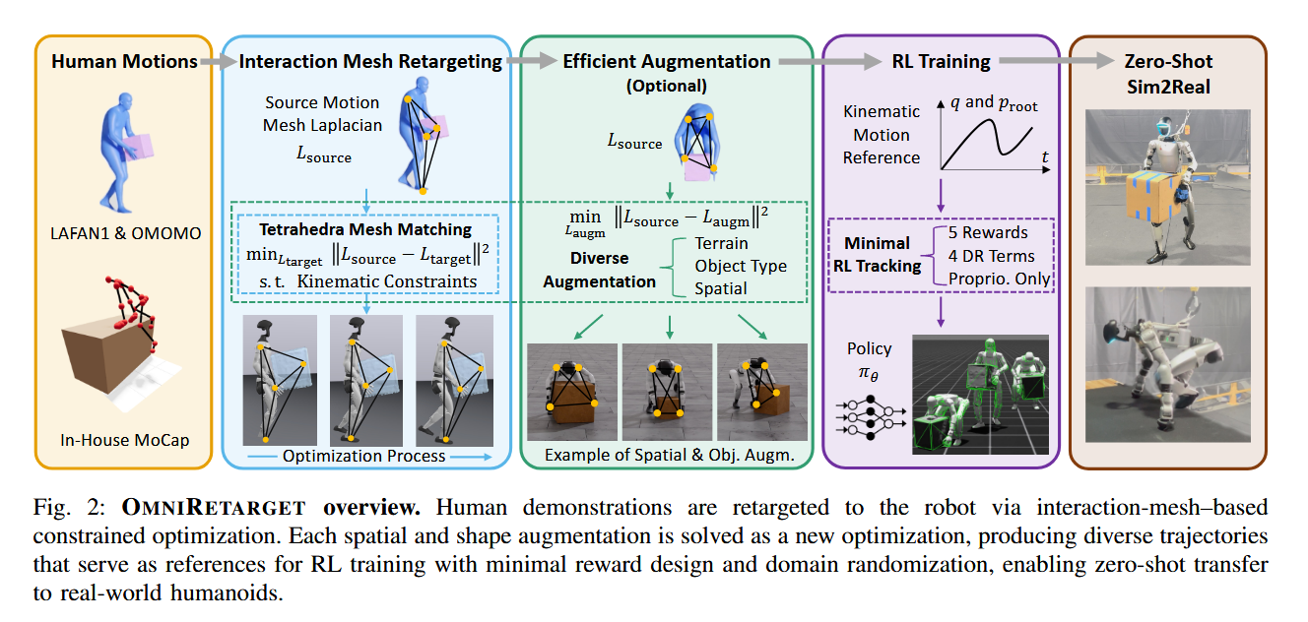 | 提出一种可统一处理机器人-物体-地形交互的重定向框架，同时施加硬运动学约束。 建立系统化数据增强管线，从单条人类演示自动生成不同物体配置、形状、机器人本体和地形的轨迹变体。 开源大规模重定向数据集（源自 OMOMO、LAFAN1、自采 MoCap，合计＞8 小时轨迹）。 在真实人形机器人上实现长时程（30 秒）跑酷等复杂技能的零样本迁移，训练过程极简。 | 人类数据源：OMOMO (SMPL)、LAFAN1 (BVH)、自有 MoCap 目标机器人：Unitree G1（主要）、H1、Booster T1（跨本体验证） 仿真训练与评估；真实 G1 机器人部署 | 运动学质量：穿透（持续时间占比、最大深度）、脚部滑动（持续时间占比、最大速度）、接触保留（持续时间占比） 下游强化学习成功率（真机或仿真） | 穿透与脚滑几乎为零，接触保留 0.96（物体） / 0.72（地形） 物体交互任务成功率 82.2%，地形交互 94.7%，纯运动 100%，均显著优于 PHC、GMR、VideoMimic，方差更小 增强数据的策略成功率为 79.1%，相比纯原始数据（82.2%）仅小幅下降，表明数据覆盖扩大而性能衰减不大 墙翻动作 5/5 成功率（放宽终止条件并移除脚部方向跟踪项） | 相对 PHC/GMR 的无/软约束关键点匹配：引入交互网格与硬约束，消除滑动和穿透，且保留交互关系 相对 IMMA：补齐了环境/物体交互、关节及速度限制，避免了多阶段分离优化 相对 VideoMimic：从仅地形交互扩展到物体操作；用硬约束替代软惩罚，无需手工调权 所有基线均不具备数据增强能力，本文首次在全身移动操作领域实现此功能 | 运动学层面求解，不保证动力学可行：仍需RL在仿真中补偿，但依赖RL可能不足以鲁棒跟踪所有高动态动作（墙翻需放松误差阈值）。 逐帧优化的短视性：时间一致性仅由上一帧的平滑项和warm-start维持，无法前瞻协调整个轨迹；对来自视频等噪声数据易积累误差。 网格与锚定依赖人工设计：关键点对应、采样密度、非均匀权重矩阵 W 及锚定约束都是经验性选择，缺少自适应机制；增强效果对权重敏感。 增强的多样性有限：仅通过物体/地形的参数化变换和下肢锚定实现，上肢变化仍局限于单条源演示所定义的交互模式。 策略训练并非完全统一：箱子搬运共享多任务策略，攀爬则每参考一个策略，未展示单一策略同时掌握多种任务的能力。 计算成本未讨论： | 自动学习关键点权重、锚定策略与网格构建，减少人工设计 探索增强数据与域随机化的互补性，提升分布外泛化 VLA | 在重定向方法上直接对比 PHC、GMR、VideoMimic，并在 IMMA 基础上拓展硬约束和交互对象 借鉴了操作领域的数据增强思路（如 Yang et al. RSS 2025 的物理驱动数据生成） 与 BeyondMimic 等极简奖励跟踪器思想一致，为其补充了带交互的高质量轨迹来源 相比遥操作方法（如 OmniH2O、TWIST），提供了可扩展的离线自动生成替代路径 | 高质量参考轨迹可以通过极简奖励函数实现复杂全身控制，减少对奖励工程的依赖 显式保留接触与空间交互关系是消除运动学伪影的关键，而非仅靠关键点匹配 离线数据增强可有效扩展策略所覆盖的场景变化，而无需额外人类演示或重新设计奖励 将运动学约束与数据增强集成于重定向阶段，有助于将下游强化学习标准化和简化 |  |  | 是 | 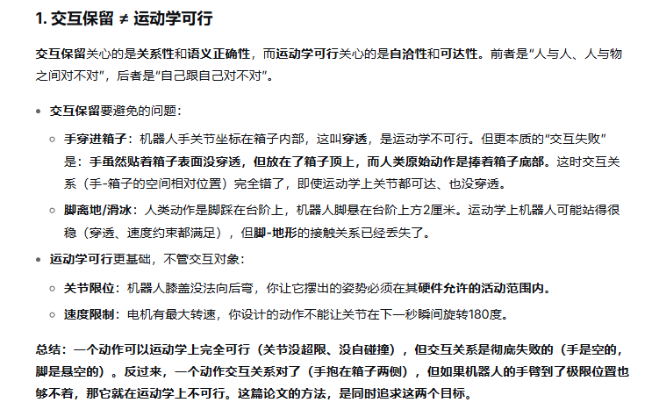 | 交互网格构建：在人类与机器人的对应关键点、物体表面与环境表面采样点间建立 Delaunay 四面体网格。 保留交互的优化：以最小化源网格与目标网格的拉普拉斯变形能量为目标，同时施加关节限位、速度限位、碰撞避免、支撑脚锁定等硬约束，逐帧求解机器人构型 ，获得运动学可行的、交互关系保持的参考轨迹。 数据增强：改变物体初始位姿与形状（在物体局部坐标系中操作，并带指数衰减过渡），改变地形高度；通过非均匀加权惩罚（惩罚下肢偏离）与脚部锚定约束防止优化退化为刚性平移，产生有意义的全身协调变化。 极简强化学习训练：仅使用 5 个奖励项（身体/物体跟踪、动作变化率、软关节限位、自碰撞）与 4 项域随机化，纯本体感知观测，无课程学习。
10 |  | 张超毅 | Loco-Manipulation and Whole-Body-Control | 被引用次数：3 | HumanoidExo: Scalable Whole-Body Humanoid Manipulation via Wearable Exoskeleton | Rui Zhong1,*, Yizhe Sun2, Junjie Wen2, Jinming Li2, Chuang Cheng1,†, Wei Dai1, Zhiwen Zeng1, Huimin Lu1,†, Yichen Zhu2,∗,†, Yi Xu2 | 3 Oct 2025 | ICRA 2026 | https://doi.org/10.48550/arXiv.2510.03022 | 数据采集与增强 人形机器人（Unitree G1）的全身操作与移动。 三个具体任务：桌面物体放置（Task 1）、行走至桌面并放置物体（Task 2）、下蹲捡取衣物放入洗衣机后站立（Task 3）。 | 模仿学习 + 强化学习的分层架构。 基于穿戴式外骨骼的低成本数据采集，结合运动重定向将人体运动映射至机器人关节空间。 | 人形机器人策略学习面临的大规模、多样化真实数据获取瓶颈。 遥操作采集成本高、效率低、有硬件损坏风险；仿真与人类视频存在严重的具身差距，难以直接迁移。 | 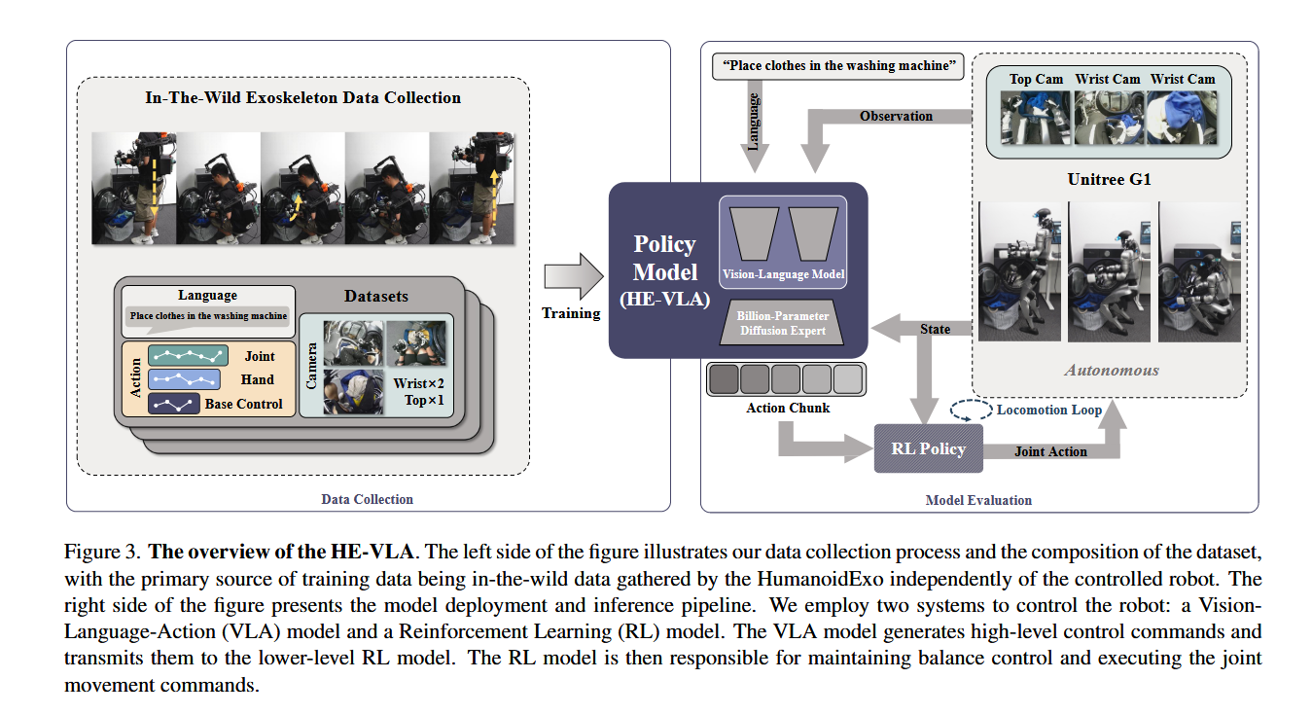 | 提出了HumanoidExo系统，实现“人穿外骨骼自由活动即可生成人形机器人全身操作数据”的范式。 通过实验证明外骨骼数据可与少量遥操作数据混合训练，达到与大量遥操作数据相当的性能。 | 硬件：Unitree G1人形机器人（高1.3m，29个关节），Inspire- Hand欠驱动灵巧手。 数据：遥操作演示（Teleoperated Demonstrations）与HumanoidExo外骨骼演示，按不同比例混合（如5+195, 200+0）。 | 任务成功率（Success Rate），分场景（seen/unseen objects, seen/unseen environments）统计。 泛化性（对陌生物体、新环境的成功表现）。 鲁棒性（被拖拽远离工作区后自主恢复的能力）。 | 数据效率：仅5条遥操作数据的人形机器人成功率约5%，加入195条外骨骼数据后提升至约80%。 技能迁移：用含行走动作的外骨骼数据（不含遥操作行走数据）训练，机器人学会行走，且该技能可泛化至新环境。 身体平衡：RL控制器使机器人能在执行上半身操作任务时稳定行走、转弯、下蹲，不被动态上半身运动干扰。 泛化：混合数据训练出的策略在新物体/环境中的表现优于纯遥操作数据训练的策略。 | 不同于仅关注上肢操作的可穿戴设备，HumanoidExo是首个被实验验证可支撑人形机器人全身（含行走与下蹲）策略学习的可穿戴系统。 采用“VLA上层+RL下层”的分层架构解耦了任务决策与物理平衡，相对纯模仿学习方法直接控制全身关节的方案，显著提升了稳定性。 | 穿戴者与机器人的上肢尺寸须大致匹配 下肢控制完全依赖速度/高度指令，这意味着外骨骼并不直接捕捉人类腿部的精细关节运动（如单腿支撑微调、脚掌着地策略）。机器人下肢行为的自然度受限于RL控制器自身的训练程度，而非人类演示的保真度。人形机器人足部与地面的复杂交互信息（如接触力分布）被抽象损失。 在Task 3中，混合数据配置的测试精度（75%）相比纯遥操作（80%）有所下降，暗示外骨骼数据在涉及下蹲拾取的精细下肢任务上仍有差距 | 缩小下肢具身差距：在外骨骼下肢关节处增加编码器或外骨骼关节传感器，尝试直接映射腿部关节轨迹与足部接触时序，与高层指令模式进行对比。 操作员身形通用化：引入域随机化或自适应校准方法，削弱策略对穿戴者体型与机器人尺寸严格匹配的依赖。 触觉反馈闭环：当前系统为开环采集，若在数据采集或策略推理中融入力/触觉反馈，可能进一步提升精细操作的成功率与安全性。 多模态感知融合：头-腕多视角视觉得到应用，但未充分挖掘其互补性，可研究多相机特征的时空对齐与融合机制。 | 与AirExo系列、UMI系列同属“低成本可穿戴/手持设备进行机器人数据采集”的研究路线，但HumanoidExo将适用范围从上肢拓展至全身。 与OmniH2O等从人类视频或动作捕捉驱动全身人形机器人的工作形成互补——后者偏向从视觉/动捕演示做端到端模仿，HumanoidExo则采用分层架构将平衡控制剥离给RL。 与Nvidia GR00T、π₀等通用VLA模型的关系是下游适配：将通用预训练模型用于特定全身人形任务时，HumanoidExo提供了一种数据获取与策略微调范式。 | 可穿戴设备可有效降低人形机器人全身操作数据的采集成本，并提供足够多样性支撑策略泛化。 分层控制（任务规划+运动平衡）是实现人形机器人全身操作学习的一种实用架构，能规避纯模仿学习在稳定性上的不足。 人形机器人技能学习中对高质量遥操作数据的依赖可被大规模低成本替代数据部分缓解，但核心挑战在于如何在不同子任务（上肢/下肢/移动/操作）之间管理具身差距。 |  |  | 是 | 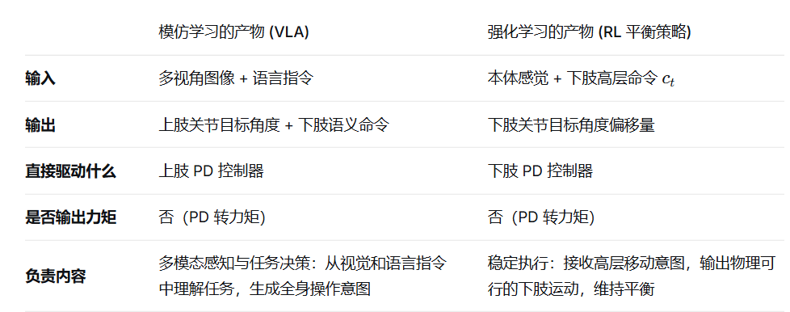 | 模仿学习（Imitation Learning）的作用：学习全身操作技能与高层运动意图 实现形式：微调预训练的视觉-语言-动作模型（DexVLA），以行为克隆方式在人类外骨骼示教数据上进行监督学习。 输入：机器人第一人称视觉观测（头相机与腕部相机图像）。 输出：全身动作指令。具体包括： 上肢关节目标角度（双臂、双手共23个主动自由度，含欠驱动手） 下肢运动命令：躯干前进线速度 偏航角速度 期望高度 承担的功能： 从外骨骼示教中提取操作性技能（如抓取、放置、下蹲取衣）与移动意图（何时走、何时停、何时蹲起） 将视觉环境感知映射为任务相关的全身动作意图，是系统的“宏观决策层” 2. 强化学习（Reinforcement Learning）的作用：确保执行过程中身体的物理平衡与稳定 实现形式：在仿真中训练一个actor-critic策略，以课程学习、对称性损失等技巧提升样本效率。 输入（观测 ot 来自VLA模型的命令 ct（速度、转向、高度）本体感觉：躯干角速度 重力方向 关节位置/速度 上一步动作 输出：下肢关节的目标位置修正量 最终通过PD控制器转换为关节扭矩驱动行走、站立、蹲起。 承担的功能： 将VLA输出的高层运动命令转化为物理可行的下肢关节运动，同时维持全身动态平衡 抵抗因上肢操作动作（如探身抓取、放置衣物）产生的重心扰动，防止机器人跌倒 在执行移动时提供稳定的步态生成（包括左右对称行走、转向、蹲起过渡） 3. 二者的协同关系 两种方法的结合并非“串联叠加”，而是层级解耦的控制架构： 模仿学习负责“做什么”：根据视觉场景决定执行何种操作以及以何种方式移动（意图生成）。 强化学习负责“怎么做稳”：将运动意图安全地落实到物理关节动作，保证在真实动力学约束下不失去平衡。 原文明确解释，若仅用模仿学习直接输出全身关节位置，微小的动作偏差就可能导致机器人摔倒；加入RL底层平衡策略后，系统才能在动态操作中可靠站立、行走和下蹲。这一设计本质上是用RL吸收动力学层面的残余控制误差，使模仿学习专注于可跨具身（人→机器人）迁移的任务模式。 | 上下半身解耦 同一模型输出不同粒度的指令：上肢是精确关节角，下肢是高层意图 执行主体不同：上肢靠 VLA 的开环模仿学习，下肢靠 RL 的闭环反馈控制 本文的中间路线是： 决策统一 + 执行分离 决策统一：VLA 根据同一视觉输入同时决定“上肢做什么动作”和“下肢做什么移动”。上下半身在任务语义层面是耦合的——例如看到桌子就应该“伸手抓取”同时“停止行走”。 执行分离：上肢直接跟随 VLA 的精确指令，下肢则通过一个独立的 RL 模块将语义命令转化为安全稳健的关节运动。这里的分离体现在： RL 模块不需要视觉，不关心任务语义 RL 模块不干预上肢，只补偿重心扰动 RL 模块可以独立在仿真中训练，不必依赖人类示教 感知耦合（RL 能看见全身状态）+ 决策统一（VLA 统一生成全身意图）+ 执行解耦（上肢开环模仿学习，下肢闭环 RL） | HumanoidExo系统最终训练了一个通用的、拥有行走/下蹲等全身运动能力的“基础运动控制器”（RL策略）， 然后在这个强大的基础上，再针对三个不同任务分别微调了三个不同的“上层任务规划器”（VLA策略）。 | 硬件层：设计轻量化可穿戴外骨骼，采集上肢关节角度；背部固态激光雷达实时估计躯干6D位姿；腕部IMU捕捉手腕姿态；头戴与腕部相机采集视觉数据。 运动重定向：对上肢采用关节空间直接映射（上臂/前臂/手腕分三段解算逆运动学）；对下肢不直接映射关节，而是将人体运动抽象为基座线速度、角速度、目标身高三个高层指令，交由强化学习控制器在仿真中执行。 策略学习：上层VLA模型（以DexVLA为基础）通过模仿学习预测动作（含上肢关节角与下肢高层指令），下层RL控制器根据指令维持动态平衡。RL训练中采用课程学习（逐步放开上肢活动范围）、并行环境分配（行走/下蹲交替）、镜像数据增强与对称性损失等技术。
11 |  | 张超毅 | Loco-Manipulation and Whole-Body-Control | 被引用次数：5 | Towards Adaptable Humanoid Control via Adaptive Motion Tracking | Tao Huang2,1 Huayi Wang1,2 Junli Ren1 Kangning Yin1,2 Zirui Wang1 Xiao Chen1 Feiyu Jia1 Wentao Zhang1 Junfeng Long1 Jingbo Wang1,† Jiangmiao Pang1,† | 2025.1 | ICRA 2026 (Oral) | https://doi.org/10.48550/arXiv.2510.14454 Focus to learn more | 人形机器人的全身运动控制 数据增强-跳远长度、起跳高度泛化 | 强化学习的运动跟踪（关键帧+强化学习在simulation中学习关键帧）。与将运动作为先验的风格奖励方法及基于大规模数据的通用跟踪器相区别。 | 如何仅使用单一参考运动，实现既能适应不同任务条件（跳远的长度），又能精确保持原始运动模式（跳远的风格，先下蹲准备起跳-跳-顿落地）的人形机器人控制。 | 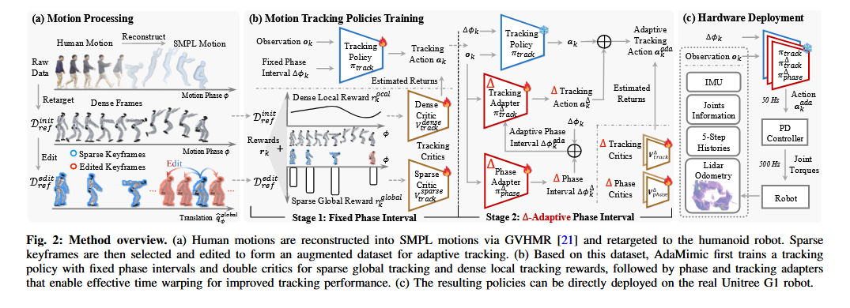 | 1. 提出AdaMimic框架，实现从单一参考运动进行具备时序自适应能力的跟踪。 2. 验证了“稀疏关键帧 + 强化学习填充”比传统规则插值法在生成物理可行性动作上的优势。 3. 设计并验证了“相位适配器 + 跟踪适配器”联动机制，实现了任务执行节奏与动作的灵活调整。 4. 通过消融实验证明了两阶段训练及第二阶段冻结主策略对于稳定优化的必要性。 | 仿真：Isaac Gym。 真实机器人：Unitree G1（29-DoF），使用FastLIO进行激光里程计定位。训练数据来自单个经处理的参考运动。 | 1. 成功率：在关键帧处平均身体距离误差不超过 1m。 2. 稀疏全局误差：在关键帧处测得的世界系下身体位姿误差。 3. 稠密局部误差：在根坐标系下全时间步平均的身体位姿误差。 4. 平滑度：全时间步的平均关节加速度。 | 1. 在仿真和真机上，AdaMimic 在多数任务的全局跟踪精度和平滑度上优于 AMP-Style、DeepMimic-Adapt 及 UniTracker 等基线。 2. 消融实验证实： - 关键帧优于逐帧：AdaMimic 在完整框架下优于 AdaMimic-Dense；但移除适配器后趋势反转，证明关键帧需与适配器协同工作。 - 两阶段训练必要：单阶段训练性能反而不如固定相位训练。 - 冻结主策略必要：微调主策略（AdaMimic-NoFreeze）导致平滑度和精度大幅下降。 | 1. 对比运动先验方法：在保持适应性的同时，显著提高了对特定运动模式的模仿精度。 2. 对比运动跟踪方法：摆脱了对大规模训练数据或特定测试时参考运动的依赖，通过自适应机制实现了敏捷运动的泛化。 3. 对比规则插值法：用 RL 生成的中间帧替代数学插值，解决了编辑后运动物理不一致的问题。 | 原文指出： 1. 任务范围受限：仅适用于可明确参数化（如距离、高度）的任务。 2. 编辑机制手工化：关键帧选取和编辑函数需人工针对任务设计，不具备可扩展性。 3. 数据利用不足：框架未能有效利用已存在的大规模运动数据。 4. 缺乏交互性：执行的是开环运动，无环境感知与实时反馈。 1. 奖励设计的任务特异性：论文提到需对语义关键帧赋更高奖励权重以避免保守策略，说明其奖励设计同样存在手工调试负担，并非完全通用。不跳，不需要到关键帧，只拿完成全程的稀疏奖励也可以钻空子 2. 评估标准的宽松性：成功率仅要求关键帧误差小于 1m，这对精细操作（如击球）而言仍然是较大的绝对误差，仅能保证粗略的空间对齐。 3. 适配器能力的解释不足：Fig.6 展示了适配器行为与距离的相关性，但这更像是策略对不同任务输入的合理反应，而非传统意义上对动态扰动的在线自适应，其“适应性”的自然程度仍有讨论空间。 | 1. 探索自动化的关键帧检测与编辑函数生成方法，例如学习一个可泛化的编辑模块。 2. 研究如何将现有的大规模运动先验作为约束或初始化，融合进本框架。 | 1. 继承：沿用了 DeepMimic 的跟踪式 RL 框架 和 Motion Warping 的关键帧编辑思想。 2. 区分：区别于 AMP 系列的风格奖励和 UniTracker 的大数据通用跟踪路线。 3. 平行：在解决“物理可行性”问题上，与 RobotKeyframing 等利用稀疏奖励的思路并行。 4. 互补：所提适配器可作为插件，增强其他跟踪器的轻量级适应能力。 | 1. 在数据稀缺条件下，谨慎定义目标的稀疏性对于技能适应与精度保持至关重要。 2. 时序调整是实现敏捷运动泛化的关键维度，比单纯的空间轨迹变形更具物理可行性。 3. 稳定且可预测的基础控制能力是上层适应性模块有效学习的前提。 |  |  | 是 | 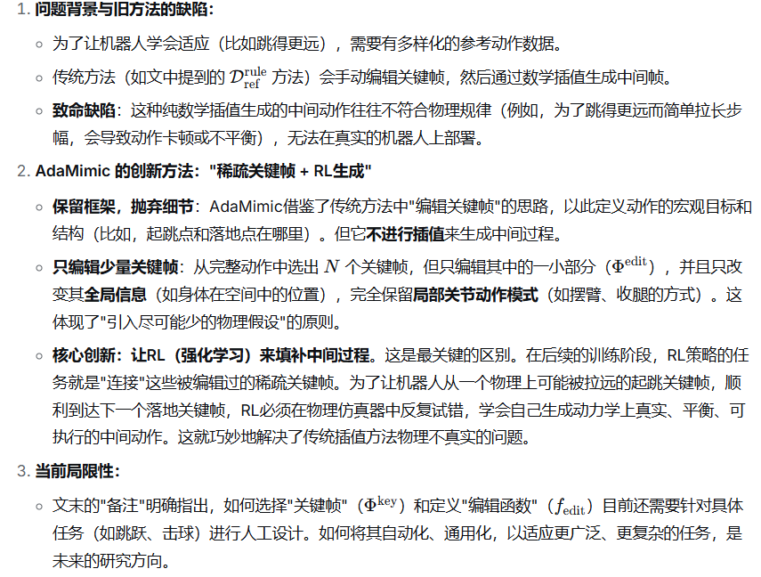 | "立定跳远 vs. 需要跳得更远"——来一步步拆解这个"节奏"到底是怎么回事。核心概念：把"动作"想象成一段"视频" 你可以把一套完整的跳跃动作想象成一段视频。时间步: 视频的每一帧画面。相位: 当前播放到视频的哪个进度，0% 是开始，100% 是结束。 相位间隔 (ΔΦ): 你按下"播放键"时，视频是快进还是慢放。 场景设定 假设我们给机器人一段"跳1米远"的参考动作视频，总时长1秒。 固定节奏 (Stage 1): 这是一个只能以1倍速匀速播放的播放器。视频里的动作花了1秒完成，机器人就必须在1秒内完成。不管目标是跳0.5米还是2米，它都只能死板地按照原视频的节奏走。 现在，我们要求机器人跳得更远，比如1.5米。如果还用1倍速播放，问题就来了： 在视频的第0.2到0.4秒，参考动作是起跳发力。 为了跳1.5米，机器人需要更大的力量和更长的蹬地时间。 但"匀速播放器"强迫机器人在0.4秒时就必须离地，导致发力不充分，最终动作变形，可能根本跳不到1.5米，或者落地时狼狈不堪。 AdaMimic 的解决方案 (Stage 2)：一个可以"灵活变速"的智能播放器 Stage 2 引入的适配器，就像是给播放器增加了智能调速和画面补帧功能。 1. 相位适配器：一个智能的"调速旋钮" 它的任务是控制视频的播放速度。目标: 跳1.5米远。 智能判断: 机器人控制器一看，"目标1.5米，比原视频的1米远，我需要更长的起跳准备和腾空时间。" 调速动作: 在起跳阶段（视频的0.2-0.4秒），它把播放速度从1倍速放慢到了0.5倍速。 效果: 原视频里0.1秒的画面，现在要用0.2秒才播放完。这就人为地拉长了起跳发力的时间窗口，让机器人有足够的时间把力量发足。同时，它也可能会在腾空阶段放慢速度，以增加滞空时间，让落地更从容。 这就是公式 (8) 在干的事：ΔΦ_ada = ΔΦ_base + ΔΦ_Δ。 ΔΦ_base 就是标准的1倍速。ΔΦ_Δ 是"调速旋钮"输出的一个负值，比如 -0.5，告诉播放器："这段得慢点放！" 2. 跟踪适配器：一个智能的"动作补偿器" 光是变速还不够。视频放慢了，画面之间会有不连贯的感觉，机器人的动作可能变得卡顿。跟踪适配器就是来解决这个问题的。 问题: 当播放器在起跳阶段突然放慢到0.5倍速时，当前画面和下一帧画面之间的"动作差"变小了。如果机器人还是用原来1倍速时的"力气"去模仿这两个画面，动作就会变得一颤一颤的。 补偿动作: 跟踪适配器就像一个聪明的动画师，它会根据"调速旋钮"的指令，在原视频的两帧之间自动生成一个更平滑的"中间帧"动作目标。它会说："既然现在慢放了，那下一帧的关节角度目标就不是原来那个了，应该是个介于两者之间的值，这样动作才丝滑。"这就是公式 (9) 在干的事：a_ada = a_base + ΔΦ_Δ * a_Δ。 a_base 是标准动作指令。a_Δ 是跟踪适配器计算出的"补偿动作"。 这个补偿动作会直接乘以 ΔΦ_Δ（那个负的调速信号）。这意味着，调速越慢、补偿动作也被等比例地"柔化"，确保整体动作协调统一。 | 答案是：总时间确实变长了，而这恰恰是“自适应节奏”要达成的目的。 它通过巧妙地让“视频的时间”和“真实的时间”脱钩，来处理这个问题。 这里的核心是理解“相位”和“相位间隔”的区别： 相位 (Φ)：这不是用秒来计量的“物理时间”，而是“动作的逻辑进度”，范围永远固定在 0% 到 100%。 相位间隔 (ΔΦ)：这是“物理时间”和“逻辑进度”之间的转换器。它决定了在每一个物理时间步（比如0.02秒）里，动作的逻辑进度向前推进多少。 回到你的例子，我们用数据走一遍，就非常清楚了。 1. 基准：标准的 1 米跳远 总物理时间1.0秒，仿真步长0.02秒，总共50个物理时间步。 这是一个匀速播放：ΔΦ = 1.0 / 50 = 0.02翻译成人话就是：每一个物理时间步，动作的逻辑进度就稳定地向前推进 2%。 2. 适应：更远的 1.5 米跳远 现在，机器人知道要跳1.5米，智能“调速器”（相位适配器）开始工作了。它不会改变目标总相位（100%），而是动态调整物理时间步的进量 ΔΦ，来完成动作用时的伸缩。 起跳阶段 (原视频的 0% - 20%) “调速器”判断：“跳得更远，需要更长、更有力的蹬地时间。”它把ΔΦ 调低，比如从 0.02 降到 0.01。 这意味着，之前 10 个物理时间步能完成的 20% 进度，现在需要 20 个物理时间步。起跳动作被物理上地拉长了。腾空阶段 (原视频的 20% - 80%)同样，为了跳得更远，需要更长的滞空时间。 “调速器”继续把ΔΦ 保持在一个低水平，比如 0.01。 之前 30 步能完成的 60% 进度，现在需要 60 步。腾空时间也被物理上地拉长了。 落地阶段 (原视频的 80% - 100%) 落地动作本身的时间不需要拉长，但要确保落地姿态稳定。 “调速器”可能会让ΔΦ 恢复正常，比如变回 0.02。 剩余的 20% 进度，在 10 步内完成。 3. 最终结果对比基准 1 米跳远：总步数 50 步，步长固定。 50步 × 0.02秒/步 = 1.0秒适应 1.5 米跳远：起跳：20% / 0.01 = 20 步 腾空：60% / 0.01 = 60 步落地：20% / 0.02 = 10 步总步数 = 90步90步 × 0.02秒/步 = 1.8秒 看到了吗？总物理时间很自然地从 1.0 秒变成了 1.8 秒。
12 |  | 张超毅 | Loco-Manipulation and Whole-Body-Control | 被引用次数：36 | SONIC: Supersizing Motion Tracking for Natural Humanoid Whole-Body Control | Zhengyi Luo†, Ye Yuan†, Tingwu Wang†, Chenran Li†, Sirui Chen*, Fernando Castañeda*, Zi-Ang Cao*, Jiefeng Li*, David Minor*, Qingwei Ben*, Xingye Da*, | 2025.11, | 没搜到 | https://doi.org/10.48550/arXiv.2511.07820 | 人形机器人（Unitree G1）的全身运动控制，具体任务设定为大规模运动跟踪（motion tracking），即将多样化的参考运动序列（来自动捕数据或实时生成）转化为物理仿真及真实机器人上的稳定关节动作 | 基于强化学习（PPO） 的仿真训练 + 编码器-解码器架构实现跨具身指令统一 + 生成式模型用于运动规划与多模态条件生成 | 传统人形机器人控制面临任务目标不可扩展的困境：每新增一种行为（走路、跳舞、爬行等）均需人工重新设计奖励函数，导致策略只能覆盖有限行为集，无法利用大规模数据进行通用化训练。 | 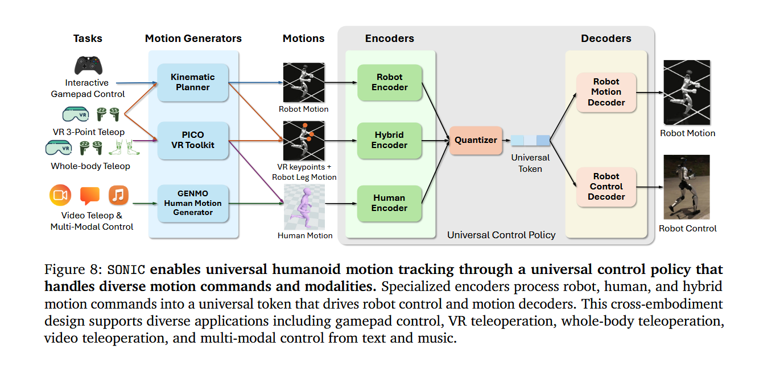 | 简言之，这篇工作为人形机器人找到了一条类似大语言模型“大力出奇迹”的可行路径。 实证验证了运动跟踪任务在人形机器人控制中的规模化效益 构建了端到端的可部署系统 提出跨具身隐式映射机制，统一多模态异构输入 构建了可兼容上层智能模块的分层控制基础设施：SONIC并非仅提供一个独立的运动跟踪策略，而是设计了一套完整的分层架构——下层的通用运动跟踪策略（PPO训练，负责高频物理执行）、中层的运动学规划器（掩码令牌预测的生成式模型，负责将抽象意图实时转化为参考轨迹）以及统一令牌空间（负责屏蔽异构输入的差异）。这一架构使得上层模块（无论是GENMO这类多模态动作生成器，还是GR00T N1.5这类VLA自主决策模型）只需输出与SONIC令牌空间兼容的稀疏或密集运动指令，即可复用同一套底层策略完成物理执行，无需为每个上层模块单独训练或适配底层控制策略。 | 训练平台：Isaac Lab（GPU加速仿真框架） 数据集：自建大规模动捕数据集（170名受试者，700小时，100M+帧，50Hz），经GMR离线重定向为机器人参考轨迹 评估数据集：AMASS（未参与训练），随机子集1,602条轨迹，9小时 硬件平台：Unitree G1人形机器人，机载Jetson Orin GPU | 成功率（Succ）：以根高度偏差（>0.25m）或根朝向偏差（>1 radian）判定失败；宽松标准仅以摔倒（根高度偏差>0.25m）判定根相对平均每关节位置误差（MPJPE, mm） 加速度误差 与速度误差 遥操作延迟（ms）与末端位姿跟踪误差（位置cm，姿态rad） | 规模化实验：数据集从7.4M扩至100M帧时MPJPE降幅最大；进一步增加模型参数量与GPU并行数带来额外增益 基线对比：在AMASS上成功率与跟踪精度均显著优于Any2Track、BeyondMimic、GMT 真机部署：50条运动序列100%成功率，零样本迁移 三点遥操作：300条轨迹平均延迟121.9ms，右腕位置误差均值6cm（95百分位13.3cm），姿态误差均值0.145rad（8.32°） VLA集成验证：基于300条遥操作数据微调GR00T N1.5，移动抓取任务20次试验95%成功率 | 数据规模与模型容量：Any2Track与BeyondMimic的训练集基于LaFAN（约0.4M帧），GMT基于AMASS子集。SONIC的自建数据集包含100M+帧，训练数据规模高出两个数量级以上，同时将模型参数量从常规的1.2M级别扩展至42M，并验证了数据量、模型大小、GPU并行数三者各自独立提升均可带来跟踪精度的持续改善。 泛化评估的严格性：GMT使用AMASS进行训练，SONIC未使用AMASS的任何数据训练，却在AMASS子集（1,602条轨迹，9小时）上取得了更高的成功率和更低的跟踪误差，表明大规模多样化训练数据带来的运动先验在分布外数据上的泛化能力强于在小数据集上直接训练的效果。 跨具身指令兼容性：Any2Track、BeyondMimic与GMT均仅处理“机器人运动”这一种指令格式（即直接指定目标关节角度）。SONIC通过三个专用编码器将机器人运动、人体运动（SMPL格式3D关键点）和混合运动（上半身人类关键点+下半身机器人轨迹）三种指令统一映射到共享量化令牌空间，使单一策略可同时响应来自VR动捕、视频估计、文本/音乐生成以及游戏手柄等多种输入源的指令，无需为不同输入类型训练独立策略或设计单独的接口适配模块。 系统部署与自主能力验证：三个对比方法均未展示完整的真机Sim-to-Real部署闭环或与上层决策模型的集成。SONIC在Unitree G1上以机载Jetson Orin实现了实时控制，并在50条涵盖舞蹈、跳跃、移动操作的多样化运动序列上达到100%成功率。此外，通过VR三点遥操作采集300条轨迹并微调GR00T N1.5模型，SONIC展示了底层运动策略与上层VLA模型的标准化接口兼容性，在移动抓取任务中实现了VLA自主决策下的95%成功率，而此前运动跟踪工作未涉及此类与基础模型协同的自主操作验证。 | 离线重定向依赖：训练数据仍须通过GMR离线重定向为机器人参考轨迹。 （离线重定向的算力开销不是问题，真正的问题在于它使训练数据与特定机器人形态深度耦合） 规划器与策略的独立训练：两者各自训练后再串行部署，未进行联合优化 数据集构成与行为分布不透明 没有显式的物理约束 simtoreal 补偿模型没有 | 消除离线重定向依赖 规划器与策略的联合训练或在线自适应 | 继承关系：运动跟踪作为训练范式的思路可追溯至DeepMimic（Peng et al., 2018），奖励函数设计参考BeyondMimic（Liao et al., 2025），FSQ量化方案来自Mentzer et al.（2023），GENMO组件来自Li et al.（2025） 对比关系：在通用运动跟踪这一任务上与Any2Track（Zhang et al., 2025）、BeyondMimic、GMT（Chen et al., 2025）形成直接对比，核心区分点是规模、跨具身能力与系统实用性 互补关系：与OmniH2O（He et al., 2024）、HOVER（He et al., 2025）等工作共同推动人形机器人从单任务控制走向通用运动基座，但技术路线各有侧重 | 运动跟踪作为人形机器人控制的可扩展训练范式：SONIC为“以模仿替代奖励设计”这一思路提供了大规模的实证验证，可支撑综述中关于“任务统一化对规模化学习的重要性”的论点 规模化在具身控制领域的有效性：文献通过控制变量实验（数据量、模型大小、算力）展示了明确的scaling trend，可作为综述中讨论“具身基础模型规模化规律”的案例 分层架构在实时控制中的实用价值：将高频物理执行（PPO策略）与低频任务规划（生成式规划器）解耦的设计，为需要在算力受限硬件上部署的机器人系统提供了一种可参考的架构模式 跨具身隐式映射的技术可行性：通过令牌对齐损失在共享隐空间中统一人体与机器人动作表征的方案，为综述讨论“跨具身迁移”时提供了一个非显式重定向的技术路径参考 |  |  | 是 | 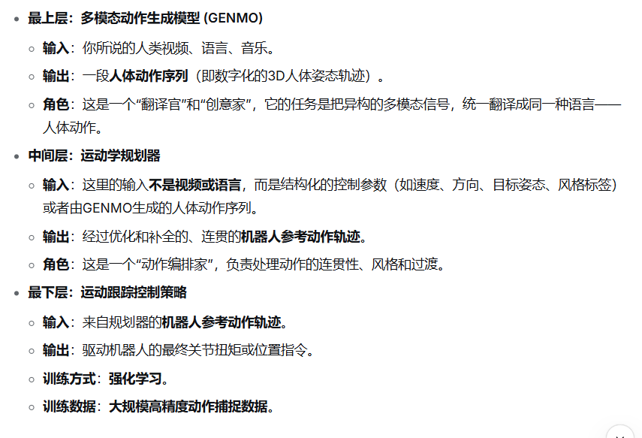 | 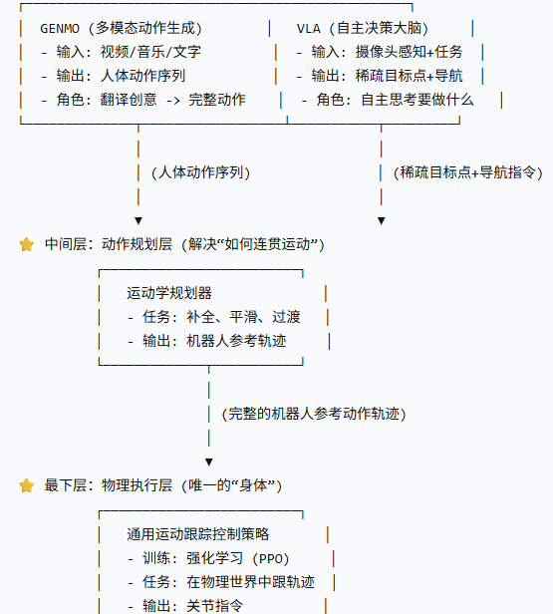 | SONIC 本质上是这样一个系统： 它用一个在海量动捕数据上训练出的、以运动跟踪为唯一技能的通用策略作为身体；用一个运动学规划器和一个统一令牌空间作为中枢神经和通用语言；向上，它可以灵活接入GENMO（处理多模态创意输入）和VLA（处理自主任务决策），从而实现从人类遥操作到全自主任务执行的全频谱智能。 | 区分训练和运行，训练的时候三部分都用动捕数据，运行的时候用到是规划的轨迹 | 将运动跟踪确立为统一的、可扩展的训练目标：无论行为类型，奖励函数始终是“最小化当前机器人状态与参考运动轨迹之间的物理误差”，从而消除了对单任务奖励设计的需求。 三轴缩放：将模型容量（1.2M → 42M）、数据量（100M+帧，700小时动捕）、算力（最高128 GPU并行）同时放大，验证规模化对跟踪性能和泛化能力的持续提升。 通用令牌空间：设计三个专用编码器（机器人运动、人体运动、混合运动）和共享量化器，将异构运动指令映射到统一的离散隐空间，使得同一策略可处理来自VR、视频、文本、音乐等不同输入模态的指令。 分层部署架构：训练独立的运动学规划器（掩码令牌预测的生成式模型）负责将用户抽象意图实时转化为参考轨迹，下层PPO策略仅负责物理执行。
13 |  | 张超毅 | Loco-Manipulation and Whole-Body-Control | 被引用次数：14 | SPIDER: Scalable Physics-Informed Dexterous Retargeting | Chaoyi Pan1,2,∗, Changhao Wang1, Haozhi Qi1, Zixi Liu1, Homanga Bharadhwaj1, Akash Sharma1, Tingfan Wu1,†, Guanya Shi2,†, Jitendra Malik1,†, Francois Hogan1,† | 12-Nov-25 |  | https://doi.org/10.48550/arXiv.2511.09484 | 将人类操作/全身运动数据重定向为机器人的物理可行轨迹；覆盖灵巧手操作与人形机器人运动、交互任务 | 退火采样优化（类似rl） + 虚拟接触引导 + 悲观鲁棒优化 | 1) 仅有运动学的人类演示缺乏动力学和接触信息，无法直接执行；2) 接触模式具有歧义性，优化易收敛至非目标接触；3) 仿真与真实物理差异导致轨迹难以迁移；4) 大规模数据生成效率 |  | 1) 提出物理引导的通用重定向框架，兼顾动态可行性与接触意图保留；2) 跨9种手/人形机器人形态和6个数据集验证规模性与跨形态能力；3) 成功率比纯退火采样提升18%，比RL重定向快10倍；4) 生成2.4M帧数据集用于RL训练，并展示真机部署与策略学习加速 | 操作数据集：Oakink, GigaHands, ARCTIC；人形数据集：LAFAN1, AMASS, OMOMO；仿真手：Allegro, Inspire, Ability, Schunk, XHand；人形机器人：Unitree G1/H1-2, Fourier N1, Booster T1；真机：Franka Panda + Allegro；仿真器：MuJoCo Warp, MJX, Genesis, Isaac Gym 多种真机 | 操作任务：物体旋转误差<0.5 rad & 平移误差<0.1 m为成功；人形任务：关节角度误差、骨盆位姿误差、物体位姿误差；生成速度(FPS) | 消融实验中退火+虚拟引导成功率最高(0.45-1.00)，比纯退火高约18%；大规模生成成功率：Oakink 0.41-0.48；GigaHands 0.71-0.88；生成速度2.5 Hz，比RL方法快约10倍；真实平台成功执行拧灯泡、弹吉他等精细任务；人形跟踪误差显著低于运动学GMR；用SPIDER轨迹训练RL策略，收敛更快且物体跟踪更准 | 相较运动学重定向：增加物理可行性；相较标准MPPI采样：退火策略提高搜索效率与收敛精度；相较RL重定向：无需逐轨迹训练，速度快；相较域随机化DR：采用min-max悲观鲁棒性，增强worst-case安全约束 | 1) 严重依赖上游3D重建质量（原文仅定性说明，缺乏定量敏感度分析）；2) 虚拟引导的接触过滤依赖手工阈值（tc,min, dc,max），对不同任务缺乏自适应能力；3) min-max鲁棒化可导致动作过于保守，影响效率与灵巧性（原文未报告能量代价增量）；4) 开环执行无法应对超出预定义参数集D的扰动（如地面突然滑动）；5) 真实实验仅用单臂+Allegro，未验证人形机器人真实部署，sim-to-real结论停留在操作臂层面；6) 当参考轨迹物理完全不可行（如物体几何不可抓取）时优化器行为未讨论；7) 数据增强仅限于仿真内部，未探讨泛化到真实新物体 SPIDER在真实机器人上的部署验证仅针对Franka Panda机械臂+Allegro手的操作任务，人形机器人的完整管线（含RL策略训练）未在真实硬件上进行端到端验证，sim-to-real的泛化结论对人形机器人全身控制任务而言尚不完整 | 1) 结合在线残差学习（如ASAP）实现闭环鲁棒部署；2) 将虚拟引导的阈值参数自动化或改为学习式接触先验；3) 扩展至全身操作的多环境接触场景；4) 嵌入在线MPC框架，实现实时闭环重定向；5) 研究基于SPIDER数据的视觉-运动策略学习 | 与ASAP互补：SPIDER生成参考轨迹与前馈控制，ASAP学习仿真-现实残差； 与ManipTrans、DexMachina相比，同为重定向但输出控制序列而非策略；继承MPPI/DIAL-MPC的采样优化思想，引入接触引导机制 | 1) 物理仿真与采样优化结合可以解决接触丰富操作中的动态可行性问题；2) 无接触信息的人体演示可通过虚拟约束保留接触意图；3) 悲观鲁棒优化是缓解sim-to-real差距的有效工程手段，但其保守性需平衡；4) 物理可行的轨迹生成能够加速下游强化学习，降低奖励工程复杂度；5) 大规模数据生成是缓解机器人数据稀缺的可行路径 |  |  |  | 运动学重定向解决了形态不匹配（臂长等），输出一个“形似”但物理上可能“上天入地”的粗糙轨迹。 SPIDER的物理重定向拿着这个粗糙轨迹当目标，在物理仿真器里不断“试错”搜索，最终找到一个遵守所有物理定律、接触正确、且最接近原始意图的机器人动作。 整个公式的目标是：找到一个控制序列 U U，使得它在物理参数 d 的最坏情况（max）下，其表现代价 J 仍然是最小的（外层的 min，省略了）。这就像是在为最坏的情况做准备，确保方案在恶劣条件下依然可行 1) 逆运动学预处理映射人-机器人姿态；2) 退火采样的MPPI优化（方差随迭代衰减，粗搜索到精优化）；3) 课程式虚拟接触约束（仅激活于参考接触帧，逐步放松，修正接触歧义）；4) 悲观min-max鲁棒优化（对抗参数集D中worst-case cost）实现sim-to-real鲁棒化；5) 物理数据增强（换物体/改环境/加外力） | 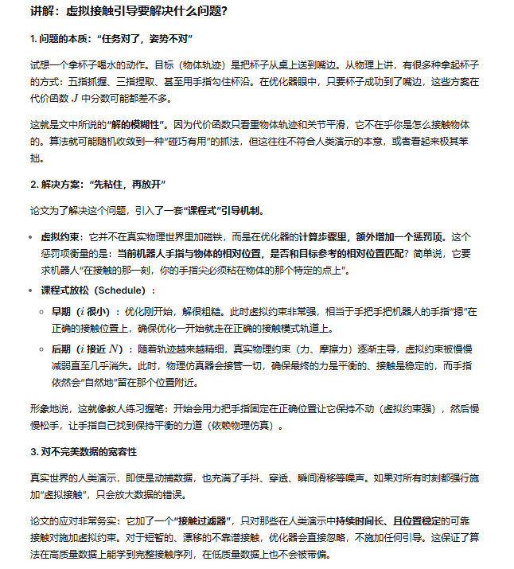 | SPIDER聚焦于如何将物理上不可行、含噪声的人类运动数据，转化为物理上正确且接触合理的机器人参考轨迹及前馈控制序列；其技术路径是通过在物理仿真器中的采样优化与虚拟接触引导，完成运动学数据到动力学可行数据的“翻译”。ASAP则聚焦于如何让已在仿真中训练好的运动跟踪策略，在向真实机器人迁移时克服仿真与现实的动力学偏差；其技术路径是采集少量真实世界数据，学习一个残差动作模型来修正仿真器输入端的动作指令，使仿真动力学逐步逼近真实物理，再在修正后的仿真器中继续优化策略。SPIDER的输出可作为ASAP策略训练的参考轨迹输入，二者共同构成一套从人类演示到真机部署的完整技术栈。 SPIDER试图在仿真阶段就穷尽各种“坏情况”，生成一条“足够鲁棒”的开环轨迹；而ASAP承认仿真永远无法穷尽真实世界的复杂性，选择用真实数据学习一个补偿模型，在部署时持续修正。 | 
14 |  | 张超毅 | Loco-Manipulation and Whole-Body-Control | 被引用次数：17 | WHOLEBODYVLA: TOWARDS UNIFIED LATENT VLA FOR WHOLE-BODY LOCO-MANIPULATION CONTROL | Haoran Jiang1,2,4∗ Jin Chen1,2,4∗ Qingwen Bu2 Li Chen2 Modi Shi4,2 Yanjie Zhang3 Delong Li3 Chuanzhe Suo3 Chuang Wang3 Zhihui Peng3† Hongyang Li2† | 2025.12, | ICLR 2026 Poster | https://doi.org/10.48550/arXiv.2512.11047 | 双足人形机器人移动操作 | 端到端视觉-语言-动作模型（VLA）+ 隐式动作预训练（LAM）+ 底层强化学习控制器（LMO） | 人形机器人移动操作中（1）遥操作数据获取成本高，（2）现有RL控制器在启停精度、方向保持、抗上肢扰动方面不足 | 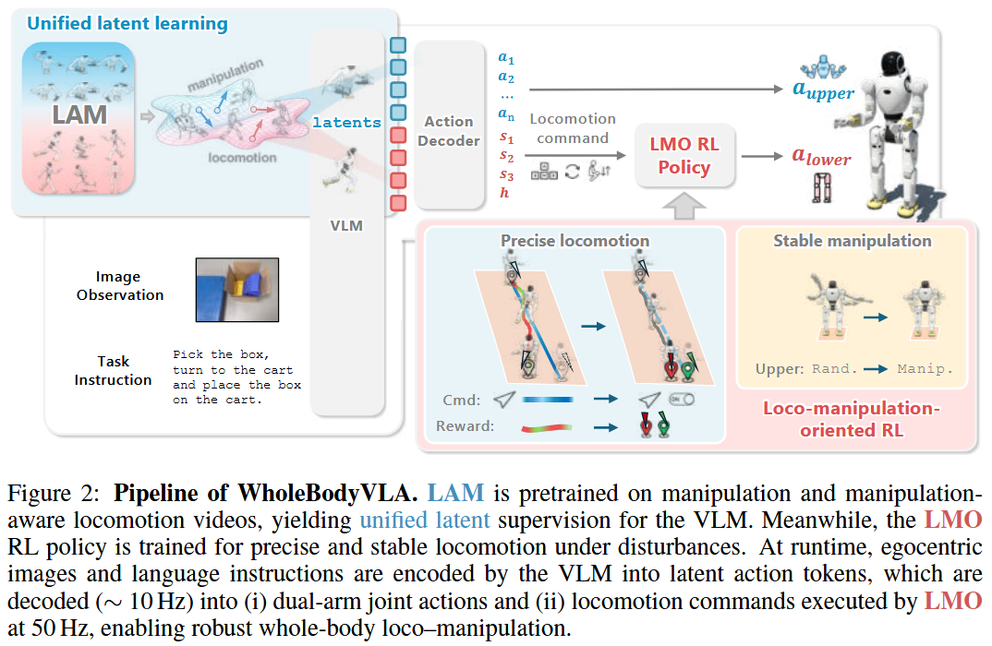 | 提出了 WholeBodyVLA 框架，使双足人形机器人能够在真实环境中自主执行端到端的大范围移动操作。 引入了统一隐式学习（unified latent learning），通过分别训练移动 LAM 和操作 LAM，从低成本的无动作视频中获取移动操作先验，缓解遥操作数据稀缺问题。 提出了面向移动操作的 RL 策略（LMO），使用离散命令接口替代连续速度跟踪，缓解决策与执行之间的错位。 | 硬件：Agibot X2人形机器人（双臂7DoF+腰部1DoF+双腿6DoF，头载RealSense D435i）。 数据集：自采集300小时人类自我中心移动视频；AgiBot World 双臂操作数据集；每任务50条遥操作轨迹（3个任务）。 | 任务成功率（每个任务分解为2个子目标）；平均得分；定位/方向误差（仿真中）；CoM sway（稳定性）；RRG（重建增益）。 | 完整系统在装袋、装箱、推车任务上的平均成功率为78.0%，高于模块化基线（64.0%）、GR00T（42.0%）、OpenVLA-OFT（56.7%）。去掉隐式预训练（w/o LAM）后降至39.3%。 | 相比仅操作VLA（RT-2等）增加了移动能力；相比模块化规划器（R²S²等）避免了技能切换时的不稳定；相比速度跟踪RL控制器（HOMIE等）使用离散命令和片段级方向惩罚，提升了启停精度和抗偏航能力。 | 1. LAM的离散代码数量需手动设定，可能影响表示容量。 2. 移动LAM依赖自采集的自我中心视频，采集场景与部署环境差异较大时泛化能力未知。 3. 高层VLA推理频率仅10Hz，在快速变化场景中可能出现延迟导致的决策滞后。 4. LMO在仿真中训练，sim-to-real差异（如地面摩擦、关节延迟）仍可能影响真实性能 | 1. 更高效的隐式动作表示（如连续隐空间+扩散模型）。 2. 自适应频率的VLA推理（根据任务阶段调整）。 3. 结合在线学习以补偿sim-to-real差异。 4. 多机器人数据共享的隐式动作空间标准化。 5. 动态环境中的主动感知与避障集成。 | 属于VLA方法在移动操作任务上的扩展。与仅操作VLA（RT-2等）相比增加了移动维度；与模块化规划器（Being-0等）相比强调端到端；与底层RL控制器（HOMIE等）相比修改了动作接口和优化目标。 | 1. 低成本视频预训练可以部分替代遥操作数据。 2. 离散命令接口比连续速度跟踪更适合人形移动操作。 3. 解耦操作和移动的隐式表示（分别训练LAM）优于混合训练。 4. 片段级控制目标（终端误差）比瞬时误差更有助于启停精度。 |  |  | 是 | LAM 的作用：从无动作视频中提取隐式动作表示 VLA 的作用：从观测中预测隐式动作 模式匹配 遥操微调：到电机等 | 1. 分别训练操作LAM（AgiBot World数据）和移动LAM（自采集人类自我中心视频），将帧间视觉变化压缩为离散代码。 2. VLA预训练：从单帧图像+语言预测上述离散代码。 3. 微调：附加轻量解码器，用少量遥操作数据映射到具体关节角度和离散移动命令。 4. 底层LMO：离散命令接口 + 两阶段RL训练（仿真），输出下肢力矩。 WholeBodyVLA 的高层 VLA 是基于视觉的闭环 | 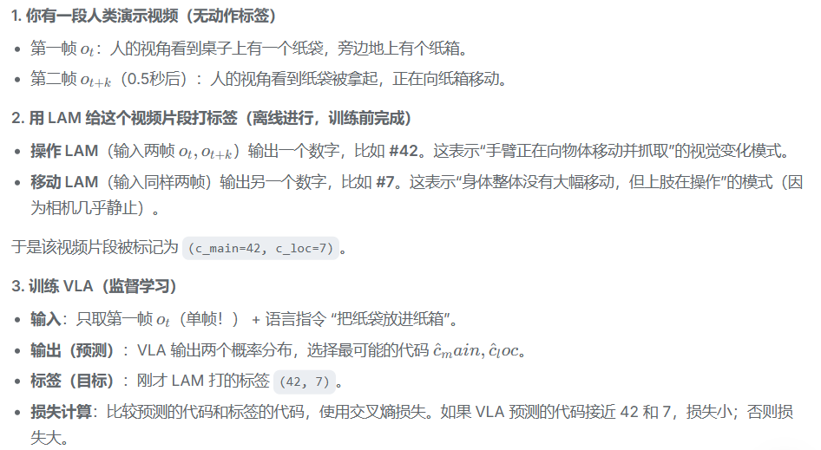 |  |  | 速度跟踪控制器的定义：这里指的是如 HOMIE 等方法中使用的 RL 控制器，它接收连续速度命令（如 并努力在每个时间步最小化速度跟踪误差 本文不是这样 只是一部分 还强调阶段
15 |  | 张超毅 | Loco-Manipulation and Whole-Body-Control | 被引用次数：136 | Predictive Sampling: Real-time Behaviour Synthesis with MuJoCo | Taylor Howell1,2, Nimrod Gileadi2, Saran Tunyasuvunakool2, Kevin Zakka2,3, Tom Erez2 and Yuval Tassa2 | 2022.12 |  | https://doi.org/10.48550/arXiv.2212.00541
16 |  | 张超毅 | Loco-Manipulation and Whole-Body-Control | 被引用次数：73 | Sim-to-Real Learning for Humanoid Box Loco-Manipulation | Jeremy Dao, Helei Duan, Alan Fern | 4 Oct 2023 | ICRA 2024 | https://doi.org/10.48550/arXiv.2310.03191 Focus to learn more | 人形机器人（Digit）的箱子移动操作（box loco-manipulation） | 仿真到现实的强化学习（sim-to-real RL），采用模块化策略分解（行走、站立、抓取、带箱行走、带箱站立），每个策略使用LSTM网络和PPO算法训练 | 人形机器人需要在保持平衡的同时，用双手协调完成箱子的抓取与搬运 | 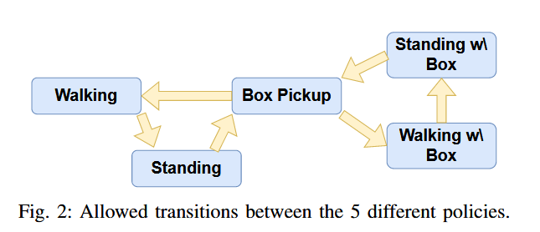 | 构建了针对箱子抓取和携带的奖励函数，使用非周期时钟信号与相位参考点。 发现相对动作空间（加到当前关节位置）比固定偏移动作空间更适合抓取学习。 展示了完整系统（5个策略组合）在仿真中的高成功率和在真实Digit机器人上的sim-to-real转移 | 仿真：MuJoCo物理引擎，Digit人形机器人模型（20个驱动自由度，10个未驱动自由度）。 训练硬件：80核双Intel Xeon Platinum 8280服务器。 真实硬件：Agility Robotics公司的Digit机器人，使用机载RGBD相机和ArUco标记获取箱体位姿。 | 成功率（不摔倒 + 对涉及箱子的任务，箱子最后在手中）。 误差（成功回合中箱子最终位置与目标位置的欧氏距离，单位cm） | PICKUP：成功率96.15%，误差7.93 cm STAND：成功率100%，不适用误差 STANDWITHBOX：成功率95.25%，误差1.64 cm WALK：成功率96.1%，不适用误差 WALKWITHBOX：成功率100%，误差2.39 cm PickUp极限测试（表V）：可抓取质量最大22.9 kg（训练范围1-10 kg），尺寸最大64 cm（训练范围20-45 cm），水平位移56 cm（训练35-50 cm），横向位移41 cm（训练±30 cm），旋转45°（训练±22.5°）。 消融实验（图4）：无手部轨迹时样本效率约降低一倍；使用固定偏移动作空间时学习速度与无手部轨迹相当。 | 相比Xie et al. (2023)：后者使用轨迹跟踪和动画环境，本文去除了对轨迹跟踪的依赖，并专注于硬件执行而非动画。 相比Ma et al. (2022)：后者仅用RL控制 locomotion，操纵臂由MPC控制；本文用RL控制所有关节，实现全身协调。 相比Seo et al. (2023) 和 Liu et al. (2023)：后者依赖遥操作或人体演示进行模仿学习，本文无需专家轨迹。 相比基于模型的方法（如Arisumi et al. 2007, Harada et al. 2007）：那些方法产生保守运动，抓取耗时超过20秒；本文学习策略运动更自然，但原文未给出具体耗时比较。 | 依赖外部感知与人工干预：硬件实验中箱体位姿通过ArUco标记获取，任务命令（如行走速度、技能转换）由人工操作员处理，未实现全自主。 sim-to-real残留问题：硬件上观察到策略向一侧倾斜，作者通过手动添加“质心修剪”（center-of-mass trim）偏移IMU输入来补偿，且对最重箱子（8 kg）需要不同的修剪值。表明仿真与硬件之间的力/接触或IMU估计仍存在不一致。 策略切换并非端到端：任务被分解为5个独立策略，转换逻辑由人工设计（图2），未学习如何决定何时切换。这意味着高层调度仍需外部规则。 箱体位姿估计简化：一旦箱子被拿起，论文假设箱子质心大致在双手之间，用手的平均位姿近似箱子位姿。这种近似在箱子发生滑移或非对称抓取时可能引入误差。 训练未利用真实数据：所有训练在仿真中进行，未使用真实硬件上的成功或失败数据来微调策略（作者在结论中将其列为未来工作）。 未报告抓取耗时：相对于基于模型方法超过20秒的保守运动，本文未给出抓取动作的实际执行时间，无法量化“自然、平滑”的速度优势。 | 集成在线箱体位姿估计（如视觉伺服），取代Aruco标记和手工近似。 自动化的技能切换策略（学习何时从行走切到站立、何时抓取等）。 使用真实世界数据对仿真策略进行微调（如域适应或混合训练）。 针对重载（如8 kg以上）的鲁棒性改进，解决IMU偏移与接触力仿真误差。 将双手抓取拓展到更多样的物体形状（非长方体箱子）。 | 属于学习型人形机器人移动操作分支，与Xie et al. (2023) 任务相同，但方法上摒弃轨迹跟踪。 不同于Ma et al. (2022) 的分层控制（RL locomotion + MPC manipulation），本文统一用RL控制所有关节。 区别于Seo et al. (2023) 和 Liu et al. (2023) 的模仿学习范式，本文采用无演示的RL。 与Siekmann et al. (2021) 和 Dao et al. (2022) 的步态学习框架一致，但扩展了操作任务。 | 人形机器人移动操作中，模块化技能分解 + 顺序训练可以有效降低学习难度，并支持仿真到现实的迁移。 手工设计的引导轨迹（如手部关键点）作为奖励项可以显著提高样本效率，即使最终动作不完全遵循该轨迹。 动作空间选择对非周期、大范围运动（如抓取）影响显著：相对动作空间（输出加到当前关节位置）优于固定偏移空间。 延迟激活的接触奖励（通过指示函数）能够防止过早接触，是塑造复杂交互任务行为阶段的有效技巧。 即使使用域随机化，仿真到现实仍存在姿态偏差（如倾斜），需要手动修正或更高级的适应方法。 当前学习系统仍依赖人工高层调度和外部标记，离完全自主的移动操作尚有距离。 |  |  | 是 | 训练普通行走 → 产生各种行走状态（包括低速、中速）。 筛选低速状态 → 从行走策略生成的轨迹中，选取机器人速度较低（接近停止）的状态，作为训练站立策略的初始状态。这相当于让站立策略学习“如何从几乎停止的状态完全停下来并保持稳定”。 训练普通站立 → 从上述低速状态开始，学习过渡到理想静态姿态。 训练抓取策略 → 以普通站立策略的成功终态（机器人静止站立）为起点，加上随机生成的箱子参数，学习捡起箱子 类似地，再用抓取策略的终态（手中抱着箱子且稳定站立）来训练带箱站立，再用带箱站立的终态训练带箱行走。 | 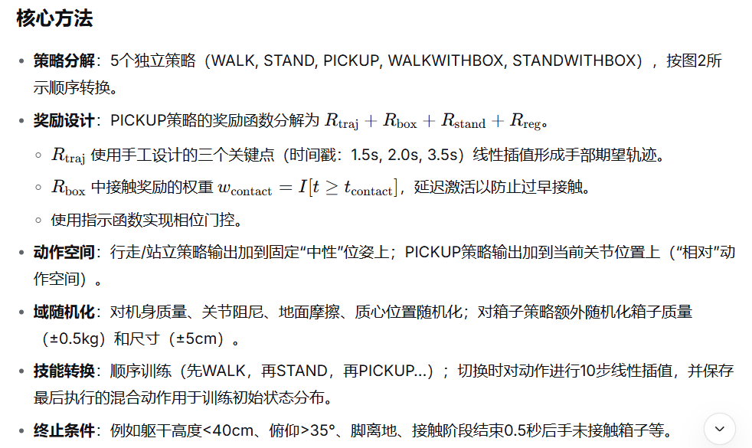
17 |  | 张超毅 | Loco-Manipulation and Whole-Body-Control | 被引用次数：246 | Expressive Whole-Body Control for Humanoid Robots | Xuxin Cheng∗, Yandong Ji∗, Junming Chen, Ruihan Yang, Ge Yang, Xiaolong Wang | 26 Feb 2024 | RSS 2024 | https://doi.org/10.48550/arXiv.2402.16796 | 人形机器人的全身运动控制，目标是在真实世界中生成多样且富有表现力的动作 | 基于深度强化学习（DRL）的目标条件模仿学习，结合仿真训练与 Sim2Real 迁移 | 在真实人形机器人（自由度低、扭矩有限、无法获得全局状态）上，利用大规模人体动捕数据生成多样化表达性动作时，直接模仿会导致动作不可行或机器人失稳。 具体特殊性在于： 不试图解决“全身精确模仿”（因硬件能力与人体差异过大，Full body tracking 实验证明失败）； 不依赖对抗性先验（AMP 对比实验表明其导致速度跟踪下降、步态畸形； 而是通过显式解耦：上半身用关节角度+关键点位置做精确模仿，下半身仅要求跟踪根部速度指令（不模仿关节角度），从而在保留表达力的同时保证鲁棒行走。 | 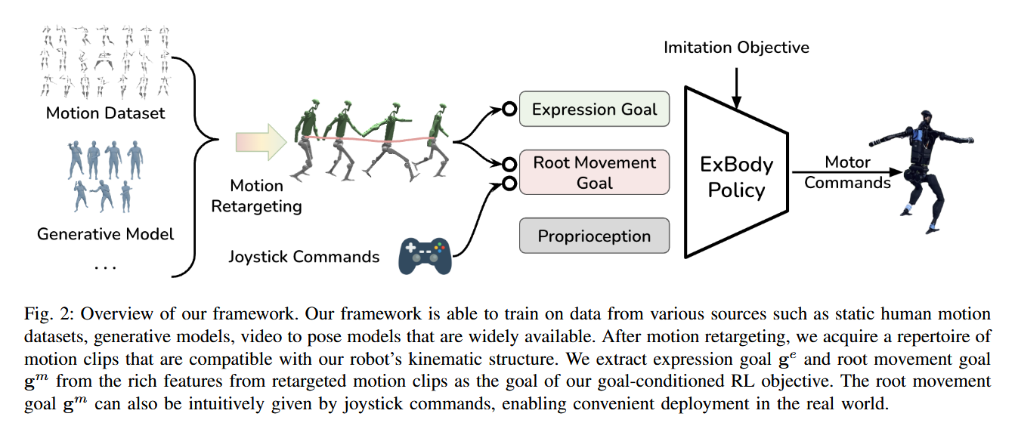 | 提出一个可以在真实人形机器人上运行的单一神经网络策略，能够同时执行多种上半身表达动作（如挥手、握手、跳舞）并鲁棒地跟踪用户给定的根部运动指令（速度、转向）。 通过对比实验表明：完全跟踪全身关节会导致性能下降（Full body tracking）；不使用 RSI 的策略无法学习；随机采样 gm 会导致策略采用跪地作弊行为。 与基于 AMP 的变体对比显示，ExBody 在真实世界中具有更小的身体摆动（平均绝对滚转/俯仰角 0.051 vs 0.087）和更好的线速度跟踪奖励。 | 机器人：Unitree H1（质量 51.5 kg，身高 1.8 m，19 DoF） 仿真环境：Isaac Gym 训练数据：CMU MoCap 子集（780 个片段，筛选排除与环境交互、重物、不平地形等动作） 测试数据：训练集内动作 + 额外真实世界动作（如僵尸步、击掌、俄舞等）+ 文本生成动作（MDM 生成的握手、交叉手臂） | MELV：平均每个回合的线速度跟踪奖励 MERP：平均每个回合的滚转/俯仰跟踪奖励 MEL：平均回合长度 MEK：平均每个回合的关键点身体跟踪奖励 真实世界：10 秒测试中滚转/俯仰角绝对值的均值 | 策略 rollout 的根部速度分布与训练数据分布相似，且能泛化到随机采样的速度命令（覆盖范围大于训练集）。 上半身手部位置分布与参考运动几乎相同（图 6）。 与 No RSI 相比，ExBody 获得更高的 MELV；与 Random Sample 相比，ExBody 避免了跪地行为。 Full body tracking 在所有指标上性能下降，且下肢出现多余步数伪影。 ExBody+AMP 虽有更长的 MEL 和稍好的 MERP，但线速度跟踪奖励显著下降，真实世界测试中身体摆动更大（均值 0.087 vs 0.051），且步态中膝部弯曲不足、易绊倒。 真实世界中成功执行了多种动作（图 1、图 10）以及文本提示生成的动作（图 9）。 | 相较于图形学中的物理角色动画方法 PHC (Luo et al., ICCV 2023) 和 ASE (Peng et al., TOG 2022)：这些方法依赖特权状态（全局坐标、各刚体线速度）且使用高自由度模型（69 DoF）无扭矩限制，难以迁移到真实 H1。ExBody 仅使用机载可观测信息，并通过松弛下肢约束解决了迁移问题。 相较于基于对抗性运动先验的 AMP (Peng et al., TOG 2021)：ExBody 不使用判别器，而是通过显式解耦上半身模仿与下肢速度跟踪，避免了模式崩溃和步态异常。 相较于 DeepMimic (Peng et al., TOG 2018) 等单动作模仿方法：ExBody 用一个网络处理 780 个运动片段，而非每动作单独训练。 | 运动重定向中简单映射导致信息丢失，部分动作与原始动作存在偏差。 训练数据中排除了与环境交互（如开门、推箱子）和重物操作的动作，因此策略目前无法应对需要接触力控制或外部负载的任务。该限制未被明确列为局限，但从数据筛选部分可推知。 真实世界测试的动作多为短时间片段（平均约 2 秒，见表 II），未评估长时间连续执行多个不同表达动作时的平滑切换能力。 策略不观测视觉信息，仅依靠本体感知，因此无法对地形变化做前瞻性适应（尽管训练中使用了随机地形，但仍是盲式行走）。 | 结合视觉感知，使机器人能够根据环境（如识别门、人）自动选择合适的表达动作。 扩展数据筛选范围，纳入含轻量物体交互（如递物、按按钮）的动作，实现表达性移动与操作结合。 设计多策略融合或分层控制器，实现长时序多动作平滑过渡。 改进重定向方法（如基于逆运动学的优化）以减少信息损失。 | 与 PHC (Perpetual Humanoid Control, Luo et al., ICCV 2023) 和 ASE (Peng et al., TOG 2022) 构成“特权信息依赖 vs. 仅用可观测量”的对比。ExBody 的实验表明这些图形学方法因依赖特权状态而无法直接用于真实 H1。 与 AMP (Peng et al., TOG 2021) 构成“对抗性先验 vs. 显式任务奖励分解”的对比。ExBody 的实验显示 AMP 会导致速度跟踪下降和步态畸形。 与 DeepMimic (Peng et al., TOG 2018) 等单动作模仿方法相比，ExBody 展示了单网络多动作的可行性。 与四足机器人全身控制工作 Deep Whole-Body Control (Fu et al., CoRL 2023) 相比，ExBody 将类似的解耦思想应用于人形机器人的表达性动作。 | 在真实人形机器人上实现多样表达性动作需要放弃对下肢的精确模仿，转而采用速度级跟踪。 大规模人体动捕数据经适当重定向和松弛约束后，可用于训练真实人形机器人的单一控制策略。 特权状态（全局坐标、各刚体速度）是图形学方法迁移到真实机器人的主要障碍之一。 对抗性运动先验（AMP）在大规模数据集下可能导致模式崩溃和步态质量下降，不适合直接作为真实人形机器人的正则化手段。 基于目标状态初始化（RSI）是从数据中挖掘自然课程、避免策略作弊行为的关键技巧。 |  |  | 是 | 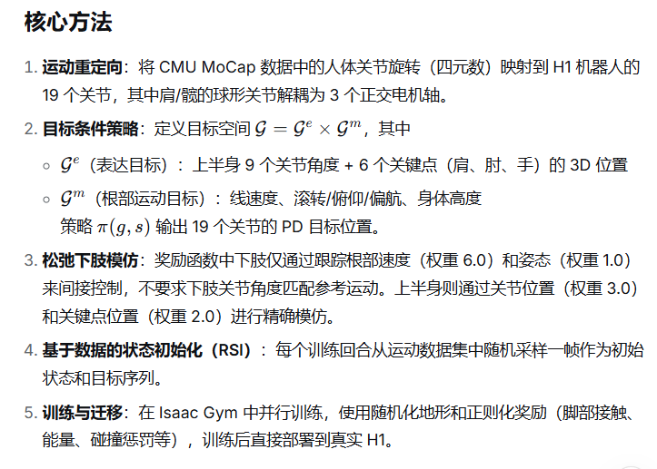 | 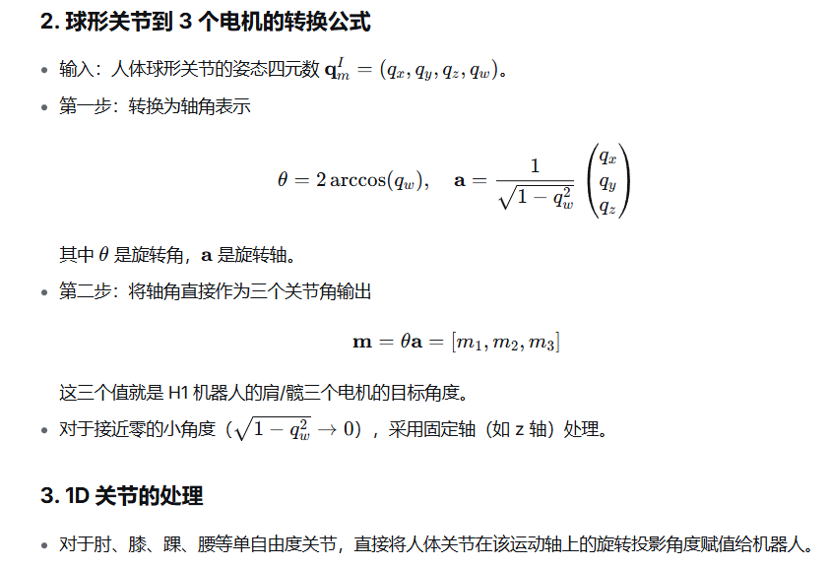 | 显式解耦上下半身控制 上半身精确控制 关节角度 下半身粗略控制 Sim2Real 主要依赖 域随机化 + 特权信息消除 + 物理相关的正则化奖励 | 在训练过程中，仿真环境可以并且确实拥有特权信息（如全局坐标系下的根部线速度、绝对偏航角、各刚体的精确速度等）。但是，策略网络（actor）的观测输入中刻意去掉了这些信息。 这是一种常见的“不对称强化学习”（Asymmetric Actor-Critic）或“特权信息蒸馏”的思路： 虽然策略看不到 v（全局线速度），但它可以通过观测到的其他量（关节角速度、根部角速度、滚转俯仰等）隐式地推断出当前的速度状态。这与真实机器人上使用 IMU 和关节编码器做状态估计的原理一致——只是这里策略自己学会了这种映射，而不是依赖一个单独的状态估计器。 用户期望的根部速度 gm中的 v 是作为目标（goal）输入给策略的，不是作为观测状态。策略需要输出动作使得实际速度（虽然策略看不到实际速度）能够接近目标速度。奖励函数中使用了特权信息 vref 和实际速度 v 的误差来计算线速度跟踪奖励（表 III，权重 6.0）。也就是说，Critic 和 Reward 可以利用特权信息，但 Actor 的观测不能。
18 |  | 张超毅 | Loco-Manipulation and Whole-Body-Control | 被引用次数：222 | Learning Human-to-Humanoid Real-Time Whole-Body Teleoperation | Tairan He† Zhengyi Luo† Wenli Xiao Chong Zhang Kris Kitani Changliu Liu Guanya Shi | 7 Mar 2024 | IROS 2024 (Oral Presentation) | https://doi.org/10.48550/arXiv.2403.04436 | 实时全身遥操作：操作员仅通过一个 RGB 摄像头，让全尺寸人形机器人实时模仿人体全身动作 | 基于强化学习（PPO）的运动跟踪 / 模仿，结合运动重定向、仿真数据清洗、域随机化实现 sim‑to‑real | 人体运动数据集（如 AMASS）直接重定向到人形机器人会产生大量不可行（动态或运动学上无法执行）的序列，妨碍策略训练。 如何设计一个仅使用 RGB 摄像头（无需动捕标记、力传感器、外骨骼）的实时全身遥操作系统 | 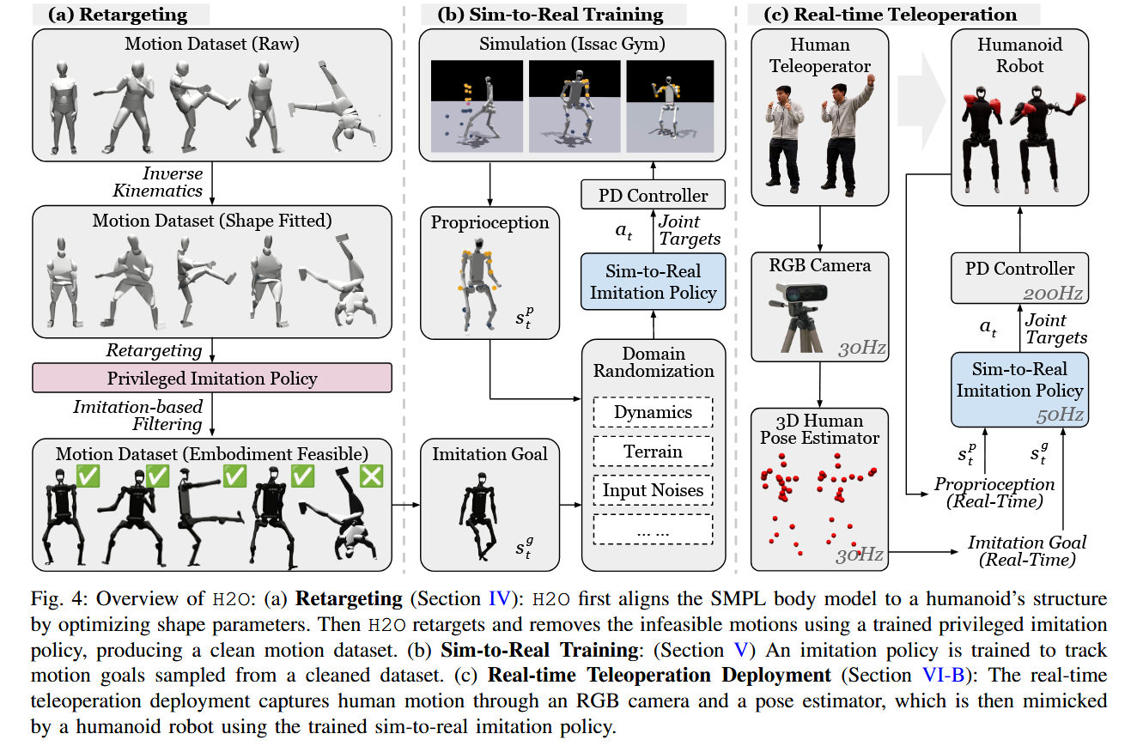 | 可扩展的重定向与 sim‑to‑data 流程，获得适用于真实人形机器人的大规模运动数据集。 基于 RL 的全身跟踪控制器实现了 sim‑to‑real 迁移，可处理大量运动。 仅用 RGB 摄像头和 3D 姿态估计的实时遥操作系统，演示了多种全身动作。 | 仿真：未明确指定物理引擎（推断为 Isaac Gym 或类似）。 真实机器人：Unitree H1（19 DoF）。 数据集：AMASS（13k 序列，40 小时动捕），经重定向 + 清洗得约 8.5k 序列。 姿态估计：HybrIK，30 Hz。 根部线速度：动捕系统（50 Hz） | 成功率 (Succ)：平均身体距离超过 0.5 m 视为失败 全局 MPJPE (E_g‑mpjpe) 和 根相对 MPJPE (E_mpjpe) (mm)。 加速度误差 (E_acc) (mm/frame²) 和 速度误差 (E_vel) (mm/frame)。 | 仿真中 H2O 在全部测试序列上的成功率为 72.5%，优于 H2O‑w/o‑sim2data（67.9%）和 H2O‑reduced（53.2%）。特权策略（不可部署）成功率为 85.5%。 跟踪误差：H2O 的全局 MPJPE = 166.7 mm，根相对 MPJPE = 91.7 mm，均低于两个简化版本。 数据规模消融：用 100% 干净数据训练时成功率 72.5%；10% 数据时为 61.3%；1% 为 58.8%；0.1% 为 52.0%。 真实世界演示：成功执行踢球、行走、后跳、推车、拳击、取放箱子等动作。 | 对比传统基于模型的遥操作（如 Montecillo‑Puente 等 2010；Ishiguro 等 2018）：不依赖预定义接触状态或力传感器。 对比 Zhang 等 2023（Slomo）的 contact‑implicit MPC：无需离线轨迹优化。 对比 Cheng 等 2024（ExBody）：ExBody 仅精确跟踪上肢，下肢靠根速度；H2O 实现全身（包括下肢）精确跟踪。 对比 Luo 等 2023（PHC，纯仿真）：通过状态空间裁剪和域随机化实现了到真实机器人的迁移。 | 根部线速度仍需外部动捕系统（或里程计）提供，并非“仅 RGB 摄像头”的完全自包含系统。 3D 姿态估计存在噪声和视角偏差，且操作员仅获得视觉反馈，缺乏力/触觉。 真实实验中未报告端到端延迟或定量跟踪精度（除成功率描述外）。 训练数据来源于 AMASS（多为地面日常动作），未包含复杂环境交互（如上下楼梯、开门）或精细操作（拧、拉等），泛化范围未验证。 数据清洗依赖特权策略的仿真成功率阈值，该阈值的选择可能影响最终数据集质量，且特权策略本身需要完整的全局状态（现实不可得）。 测试时仍需要动捕系统（MoCap） 仅支持简单的移动任务（simple mobility tasks） 缺乏执行灵巧操作所需的精度 系统整体精度受限 隐含）无法在野外或无约束环境下部署 | 去除根部线速度的外部依赖，采用师生蒸馏让学生策略从本体感知和历史中隐式估计速度（后续 OmniH2O 实现）。 用更轻量的物理可行性判别代替基于特权策略的仿真过滤。 集成视觉里程计或学习型里程计，实现真正无外部定位的遥操作。 增加操作反馈（力觉、触觉、语音）提升遥操作质量。 扩展数据集覆盖更多与环境交互的技能。 | 本文是 H2O 系列的第一篇，后续工作 OmniH2O (2024) 和 ASAP (2025) 分别改进了对根部线速度的依赖和 sim‑to‑real 对齐。 与 Cheng 等 2024（ExBody）形成直接对比：前者全身联合控制，后者上下半身解耦。 与 Luo 等 2023（PHC）对比：将仿真动画方法迁移到真实机器人。 与 Zhang 等 2023（Slomo）对比：离线优化 vs. 在线实时跟踪。 | 基于 RL 的人形机器人全身遥操作可以在仅使用 RGB 人体姿态估计的前提下实现，但根部线速度仍需外部估计。 大规模人体动捕数据经过“重定向 + 仿真可行性过滤”后可用于训练真实人形机器人的运动模仿策略。 域随机化和精心设计的可观测状态空间是实现 sim‑to‑real 迁移的有效技术。 剔除不可行运动序列（数据清洗）比单纯增加数据量对策略性能提升更显著（对比 H2O 与 H2O‑w/o‑sim2data）。 仿真中性能最高的策略（特权策略）往往不可直接部署，需要在观测信息量和鲁棒性之间权衡。 |  |  |  | 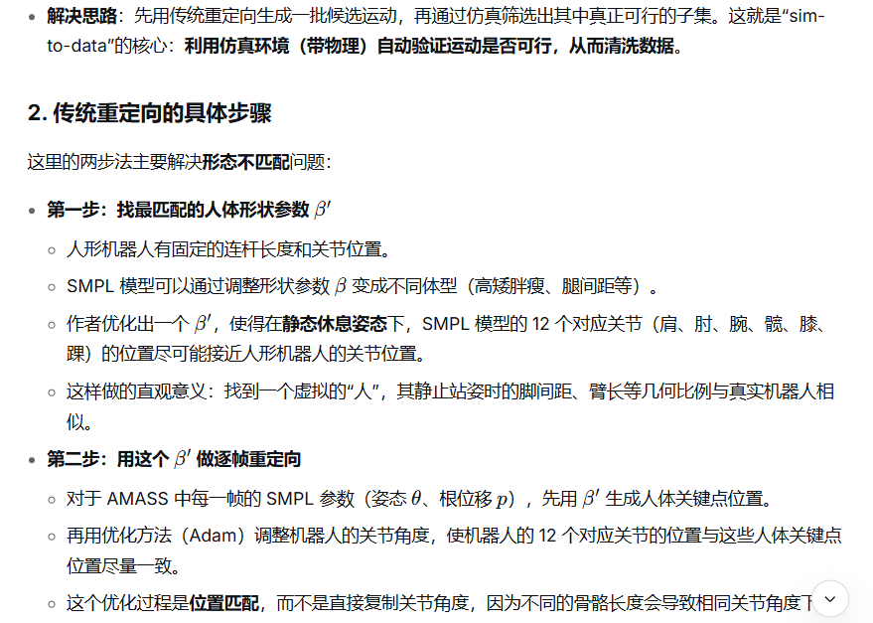 | 运动重定向：将 SMPL 人体模型拟合到 H1 人形机器人的 12 个对应关节（优化形状参数 β′），再通过 Adam 最小化关节位置差异，将 AMASS 中 13k 序列转为 10k 重定向序列。 仿真数据清洗（sim‑to‑data）：训练一个特权模仿策略（可访问全局刚体位置、速度、角速度等），在仿真中跟踪所有重定向序列，剔除跟踪失败的部分，得到约 8.5k 条可行序列。 部署策略训练：状态空间只包含真实世界可获取的信息（关节位置/速度、根部线速度/角速度、投影重力、上一动作、8 个参考关键点位置及其差值、参考关键点速度），使用 PPO 训练，奖励函数包含惩罚项、正则项和任务跟踪项（表 I），并加入域随机化（表 II）。 推理部署：RGB 摄像头 + HybrIK 估计 3D 人体姿态（30 Hz），根部线速度由动捕系统提供（文中说明可替换为视觉/LiDAR 里程计），策略输出 19 维关节目标位置，经 PD 控制器转为力矩。 | 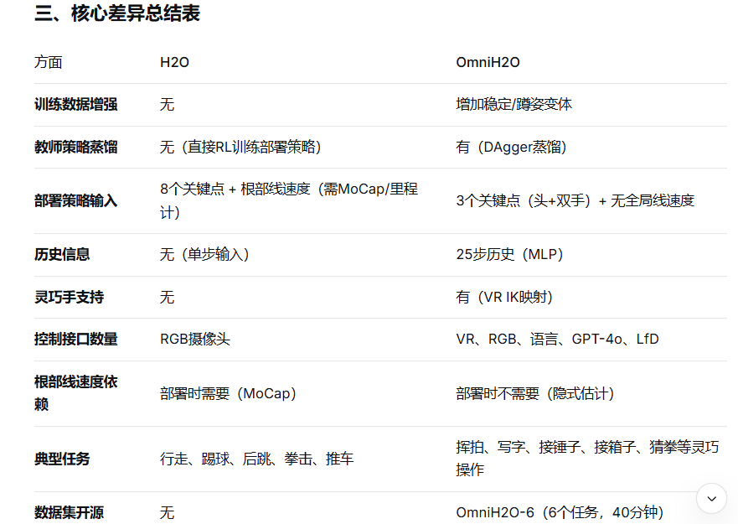
19 |  | 张超毅 | Loco-Manipulation and Whole-Body-Control | 被引用次数：274 | OmniH2O: Universal and Dexterous Human-to- Humanoid Whole-Body Teleoperation and Learning | Tairan He†1, Zhengyi Luo†1, Xialin He†2, Wenli Xiao1, Chong Zhang1, Weinan Zhang2, Kris Kitani1, Changliu Liu1, Guanya Shi1 | 13-Jun-24 | Conference on Robot Learning (CoRL) 2024 | https://doi.org/10.48550/arXiv.2406.08858 | 全尺寸人形机器人（Unitree H1）的全身遥操作与自主控制 | 基于强化学习（RL）与模仿学习（IL）的全身运动跟踪策略，结合教师‑学生蒸馏、运动重定向与增强、以及高层视觉‑语言决策。 | 1）现有方法（如 H2O）仅支持简单移动，缺乏对灵巧操作的支持，且测试时仍需动作捕捉（MoCap）获取全局线速度； 2）VR 接口通常只提供稀疏的头部+双手位姿，难以直接用于全身控制； 3）人形机器人全身协调（尤其是操作时下半身稳定）困难。 | 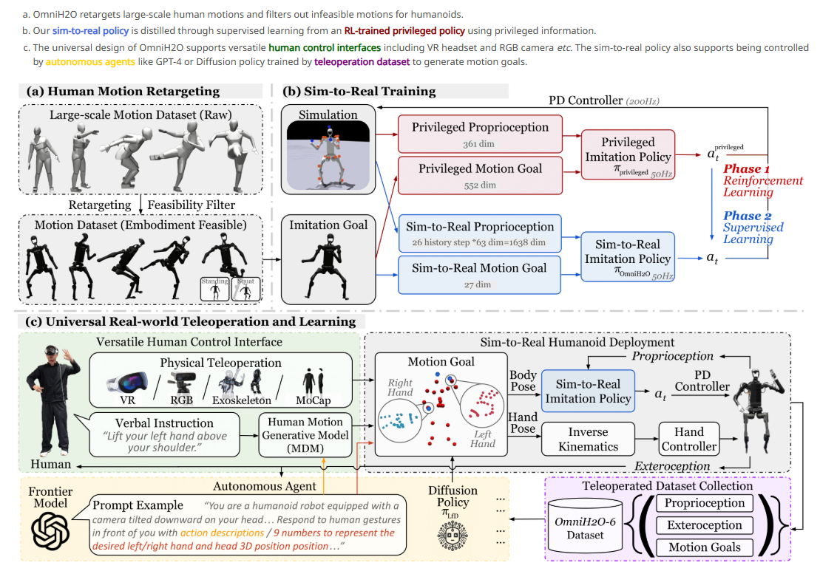 | 1）提出一个训练流程，获得支持全身灵巧移动操作的鲁棒人形控制策略，并兼容 VR、RGB 相机、语言等多种通用接口。 2）在仿真和真实世界中验证了大规模运动跟踪能力。 3）开源了第一个人形机器人全身移动操作数据集 OmniH2O‑6（6 个任务，40 分钟遥操作记录） | 机器人：Unitree H1（19 个主动关节，配 Damiao 电机和 Inspire 灵巧手）。 仿真训练：AMASS 数据集（14k 序列，经重定向与增强）。 真实世界测试：20 条站立动作序列（因实验室空间限制，未进行大范围行走/奔跑测试）。 自主数据集：OmniH2O‑6（6 个任务，30 Hz RGBD 图像 + 运动目标 + 关节目标）。 | 仿真：成功率 Succ（平均偏差 >0.5m 即失败）、全局/根相对平均关节位置误差（g−mpjpe,E mpjpe ，单位 mm）、关节加速度/速度误差。 真实世界：同样计算 mpjpe 等（仅 20 条序列）。 LfD：平均 MSE 损失 + 成功率（10 次运行） | - 学生策略（OmniH2O）在仿真中成功率 94.10%，优于 H2O（87.52%），接近教师策略（94.77%）。 - 不使用全局线速度时，真实世界跟踪误差（47.94 mm）优于使用 VIO 估计线速度的配置（无法完成测试）。 - 3 点（头+双手）运动目标与 22 点全身目标相比，成功率仅略有下降（94.10% vs 94.72%）。 - MLP 结构（25 步历史）优于 LSTM/GRU。 - LfD 中扩散策略（DP‑DDIM）成功率达 7.75/10，优于普通行为克隆（1/10）。 | H2O（He 等, 2024）使用 8 个关键点、需要全局线速度（测试时依赖 MoCap），仅支持简单移动。OmniH2O 使用 3 个关键点、无需全局线速度（以历史隐式估计），支持带灵巧手的操作任务（如挥拍、写字、接锤子）。 | 原文提及： 1）需要机器人根部里程计（VIO 可能噪声大或间断）。 2）缺乏安全保证，极端扰动或分布外运动目标可能失败。 3）未来需支持仅靠稀疏上身目标上下楼梯。 客观补充（未在原文强调）： 1）真实世界评估仅限 20 条站立序列，未定量测试行走、奔跑、楼梯等动态移动场景。 2）手部控制完全依赖 VR 手势映射，未整合到 RL 框架，当 VR 手势估计不准时缺乏容错。 3）GPT‑4o 控制仅用于选择预定义运动基元，未实现端到端视觉→运动目标生成（因延迟问题）。 4）数据集规模较小（40 分钟），且任务环境相对结构化。 | - 将手部控制也纳入 RL 蒸馏，实现更协调的全身+手指联合控制。 - 探索轻量级里程计替代方案（如学习式速度估计）以减少 VIO 噪声。 - 在真实世界中进行大规模行走/楼梯攀爬的定量运动跟踪评估。 - 使用更高效的 VLM 实现实时视觉→运动目标生成（而非仅选择基元）。 | - 与 H2O（He 等, 2024） 直接对比：后者仅支持简单移动且需要 MoCap 测试，本文扩展了灵巧操作并去除了全局线速度依赖。 - 与 MDM（Tevet 等, 2022） 结合：语言指令通过 MDM 生成运动目标，再被 OmniH2O 跟踪。 - 与 Diffusion Policy（Chi 等, 2023） 比较：在 LfD 任务中使用 DDPM/DDIM 优于 BC。 - 与 PHC（Luo 等, 2023） 采用相同的成功率定义（Succ） | - 运动跟踪策略可以通过教师‑学生蒸馏，仅使用稀疏头部+双手位姿实现全身稳定控制，且无需全局线速度。 - 训练数据中增加“固定下半身”的增强样本可有效提升操作时下半身的稳定性。 - 在真实人形机器人上，MLP+固定历史窗口比 LSTM/GRU 更有效（可能是由于 DAGGER 蒸馏的特性和任务的有限记忆需求）。 - 高层视觉‑语言模型（如 GPT‑4o）因响应延迟，目前只能作为慢速任务规划器（选择运动基元），不适合实时闭环控制。 - 人形机器人 LfD 中，预测动作序列（如 8 步）比单步预测显著提高成功率。 |  |  | 是 | 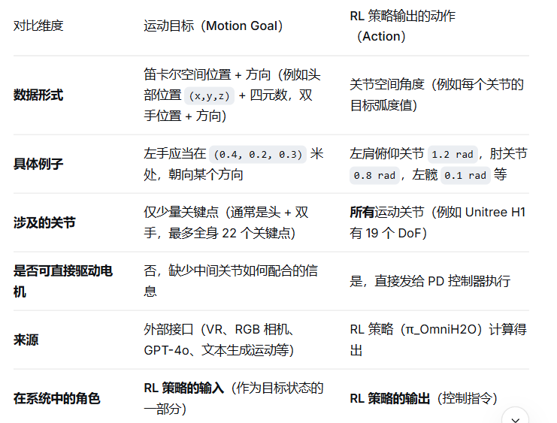 | 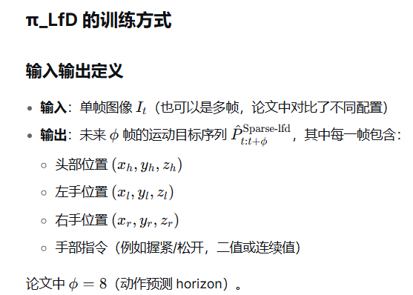 | 1）数据增强：将 AMASS 人类运动数据集重定向至人形机器人，并创建“稳定版”（固定下半身姿态）以强化站立/下蹲能力。 2）教师策略（privileged）：RL 训练，可访问仿真中的全局状态（各刚体位置/速度、参考运动差异等）。 3）学生策略 π_OmniH2O：使用 DAgger 蒸馏，输入仅为头部+双手的 3 点位置（无全局线速度），以及 25 步历史关节位置/速度、根部角速度、重力、先前动作。采用 MLP 网络（不使用 LSTM/GRU）。 4）手部单独控制：VR 手势直接通过 IK 映射到灵巧手关节，不经过 RL 策略。 5）高层决策：可选择 GPT‑4o（选择运动基元）或 LfD 扩散策略（从图像预测运动目标序列）。
20 |  | 张超毅 | Loco-Manipulation and Whole-Body-Control | 被引用次数：108 | WoCoCo: Learning Whole-Body Humanoid Control with Sequential Contacts | Chong Zhang Wenli Xiao† Tairan He Guanya Shi | 7 Mar 2024 | (CoRL) 2024 | https://doi.org/10.48550/arXiv.2406.06005 | 全身人形机器人在顺序接触（sequential contacts） 约束下的控制问题 | 无模型强化学习 | 现有基于模型的多接触运动规划（model-based motion planning）计算耗时且依赖简化动力学模型； 现有基于RL的方法在处理顺序接触时，需要针对每个任务或状态机中的每个转换进行大量任务特定的调参，且面临长时序探索困难（策略倾向于停留在当前安全阶段以避免失败风险）； 本文提出一个统一的RL框架，通过将任务分解为多个接触阶段，并设计任务无关的奖励函数（接触奖励、阶段计数奖励、好奇心奖励）和sim-to-real迁移流程，使单个端到端策略能学习多种顺序接触任务。 | 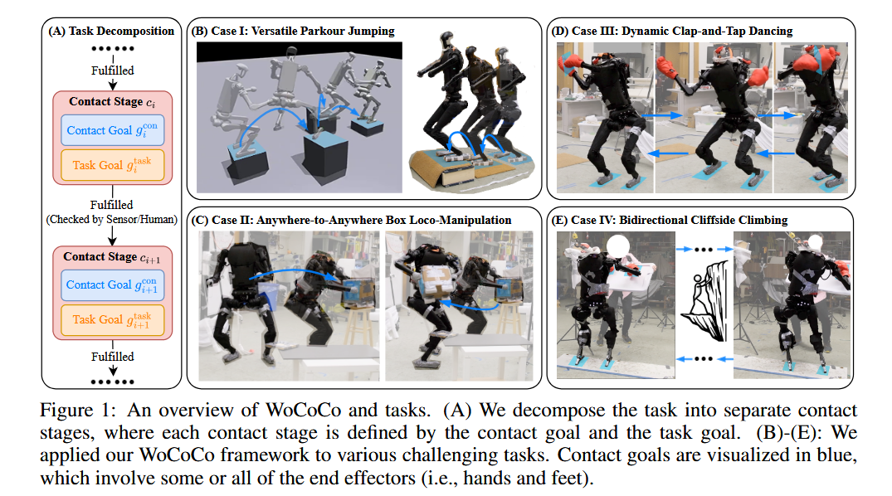 | 提出了WoCoCo，一个基于RL的全身人形顺序接触控制框架，通过接触阶段分解任务。 展示了任务无关的奖励设计和sim-to-real流程使得端到端RL能够解决四种人形任务和一种恐龙机器人任务，而无需运动先验。 在真实世界中验证了上述四种人形任务的学得策略。 验证了跨机器人 | 仿真：Isaac Gym（基于GPU的并行物理仿真）。 真实机器人：未指定具体型号；恐龙机器人改编自Shafiee et al. [55]。 目标表示获取：动捕系统作为原型（prototype）提供。 | 任务进度（task progress）：已完成的接触阶段数除以最大阶段数。 平均好奇心值。 收敛后的平均进度数值（如跑酷收敛于>0.75）。 消融实验中的行为表现（能否跳跃、是否故意不完成接触、是否产生危险后仰等）。 | 跑酷跳跃：策略能实现单脚/双脚接触切换、不同上肢姿态跟踪，对未见砾石扰动鲁棒。真实世界中测试了双足接触序列的一或两次连续跳跃，能适应不同石块高度和距离。 箱子移动操作：策略实现了行走与抓取的无缝过渡、同时搬运和靠近目的地、在被自身皮带绊住后恢复。 跳舞：实现了精确的脚部踏点接触和可选拍手动作。 悬崖攀爬：策略对推力扰动和未见砾石鲁棒。真实世界中用木板替代悬崖，机器人能适应手部接触力的变化。 恐龙机器人：学得推球至目标位置的任务，改变目标可使球轨迹构成“WoCoCo”字样。 | 相比基于模型的运动规划框架 Crocodilly [5]：本文采用无模型RL，不依赖简化动力学，但原文承认模型方法能明确判断可行性。 相比RL受限落脚点工作 [16,17,18,19,20]：这些方法“针对特定场景进行了大量调参（heavily tuned for specific scenarios）”。 相比RL人形任务工作（Haarnoja et al. [21] 足球；Dao et al. [22]，Xie et al. [23]，Schwarke et al. [24] 移动操作）：每个策略需要针对特定任务或状态机转换专门调参，使用不同的奖励公式和状态机设计。 相比分层RL方法 Sferrazza et al. [25]：未处理sim-to-real问题，也未提出统一的接触相关奖励。 相比接触跟踪方法 Xiao et al. [26]：局限于动画目的且需要人类运动参考。 相比波士顿动力跑酷 [41,42]：依赖离线轨迹优化的行为库，限制了在野外环境或需要额外上肢运动时的通用性 相比Li et al. [43]：仅支持双脚向前跳跃，无上肢任务。 相比Li et al. [44]：不支持连续跳跃，依赖运动参考，未考虑上肢运动。 | 缺乏对控制器失败情况的预测能力；而基于模型的方法可以明确判断是否存在可行解。 若接触序列长度先验未知，可能需要启发式奖励截断以避免策略利用阶段计数奖励。 目前依赖动捕作为原型，未来需整合机载感知（onboard sensing）。 目前基于启发式预定义接触序列，未来需探索基于采样或LLM的高层规划器。 需要显式接触反馈（传感器或人工观察）来切换阶段；未来可能由策略隐式管理。 纯仿真rl生成轨迹 训练速度感觉比运动跟踪慢 | 整合机载视觉感知（RGB-D相机）替代动捕，实现无外部定位的部署。 引入基于采样或大语言模型的高层接触规划器，自动生成接触序列。 开发失败预测器或安全评估方法，弥补RL缺乏可行性判断的不足。 隐式阶段切换机制，无需外部接触反馈。 自适应未知长度接触序列的奖励设计（避免奖励利用）。 更长时序任务（多阶段连续跳跃）的泛化性评估。 | 与基于模型的规划/优化方法（Crocodilly [5]，Kumagai [2]，Mastalli [6] 等）对比：本文展示RL可作为替代方案，但承认模型方法能提供可行性保证。 与模仿学习/运动跟踪方法（如 [26,39,44,51]）对比：本文强调无需运动参考（motion priors），仅需高层接触目标。 与现有RL接触约束工作（[16–20]）对比：本文批评其“特定场景重度调参”，提出通用框架。 与好奇心驱动RL方法（RND [36]，Schwarke [24]）对比：本文指出RND可能导致过度探索危险行为，改用哈希计数方法。 | 无模型RL能够通过任务分解和稠密接触奖励处理需要精确顺序接触的全身人形任务，无需运动参考或大规模演示数据。 每步计数正确/错误接触的奖励设计（而非仅阶段完成时的0-1奖励）对策略学习接触序列至关重要。 阶段计数奖励可以缓解RL在长时序任务中的短视问题（策略倾向于停留在已熟悉阶段）。 基于哈希计数的好奇心奖励（使用任务无关观测）比随机网络蒸馏更稳定，能避免过度探索危险行为。 Sim-to-real课程（先无随机化、再随机化、最后增大正则化权重）有助于在域随机化下保持学习效率并产生更平滑的真实世界行为。 该框架仍依赖人工任务分解和目标位置输入（目前借助动捕），自动化程度和对外部定位的依赖性是其进一步发展的方向。 |  |  | 是 | 运动跟踪是“模仿给定动作的样子”，而 WoCoCo 是“完成给定的接触目标，动作的样子由机器人自己学会” 运动跟踪追求的是动作相似性，需要完整的轨迹参考。 WoCoCo追求的是目标达成性（接触 + 任务），只给定阶段式的高层目标，运动轨迹由学习自主生成。 | 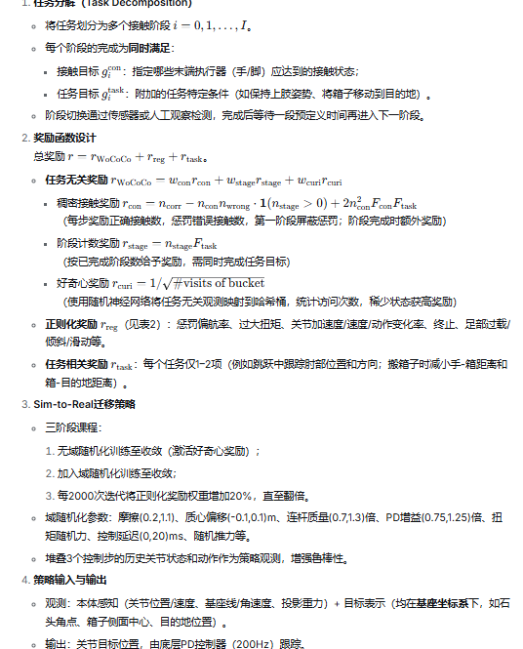
21 |  | 张超毅 | Loco-Manipulation and Whole-Body-Control | 被引用次数：315 | HumanPlus: Humanoid Shadowing and Imitation from Humans | Zipeng Fu, Qingqing Zhao, Qi Wu, Gordon Wetzstein, Chelsea Finn | 15 Jun 2024 | (CoRL 2024) | https://doi.org/10.48550/arXiv.2406.10454 |  | 底层控制策略：基于强化学习（PPO）的姿态跟踪策略，任务无关（task-agnostic） 高层技能策略：基于监督行为克隆（behavioral cloning）的视觉模仿学习策略，任务特定（task-specific） 遥操作系统：基于单目RGB相机的人体姿态估计与重定向，用于全身遥操作和数据采集 采集数据的时候摄像头对人拍重定向传给机器人 | 人形机器人如何从现有的大规模人类运动数据中学习通用的全身姿态跟随能力，并零样本迁移到真实机器人。 如何以低成本（单RGB相机，无需动捕服或VR设备）实现人形机器人的全身遥操作，并同时采集第一人称视觉数据。 如何从少量（25-40次）真人演示中训练出基于自我中心视觉的自主技能策略，并避免策略忽略视觉输入而过度依赖本体感觉。 | 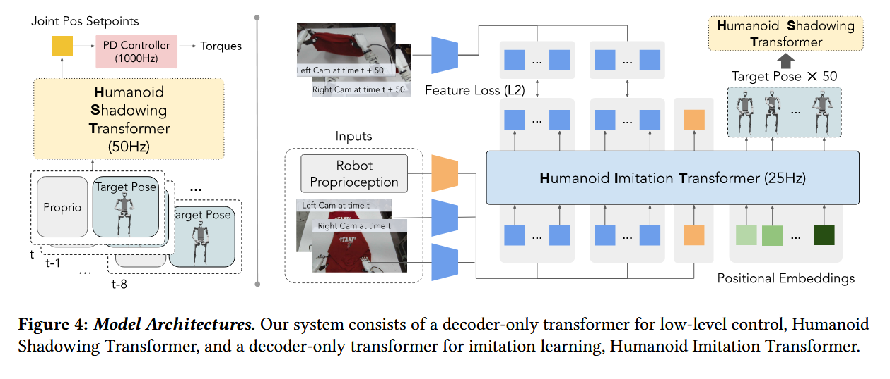 | 本文的主要贡献在于提出了一套包含底层姿态跟踪策略与高层视觉模仿学习策略的全栈系统HumanPlus。其中，底层策略（Humanoid Shadowing Transformer）利用AMASS数据集在仿真中通过强化学习训练，实现了任务无关的全身姿态跟踪并能够零样本迁移至真实机器人；在此基础上，系统通过单目RGB相机实现实时人体姿态估计与重定向，构建了低成本的全身遥操作与第一人称数据采集流程；高层策略（Humanoid Imitation Transformer）通过行为克隆从采集的少量演示中学习视觉驱动的技能策略，并在穿鞋站立行走、仓库取物、叠衣服等任务上实现了60%–100%的成功率。 | 硬件： 机器人：Unitree H1定制，33 DoF（身体19 DoF：双臂各4、双腿各5、腰部1；双手各6 DoF；手腕各1 DoF）。 摄像头：头部双目Razer Kiyo Pro（瞳距160mm，向下倾斜50°）；外部单目RGB摄像头（型号未说明）。 计算：机载（未指定具体型号） + NVIDIA RTX4090（用于姿态估计）。 数据集： 底层策略训练：AMASS（40小时人体运动捕捉数据）。 高层策略训练：影子模仿采集的6个任务数据（穿鞋40次、叠衣服40次、仓库25次、整理物体30次、打字30次、双机问候30次）。 | 影子模仿效率：任务完成时间（秒）、稳定站立成功率（%）。 底层策略鲁棒性：骨盆外力阈值（N），恢复时间（秒/步数）。 模仿学习成功率：每个任务及子任务的10次测试成功率（%）。 | 影子模仿对比（Rearrange Objects任务）：本文系统完成时间5.20秒，低于Kinesthetic Teaching（6.60秒）、ALOHA（7.15秒）、Meta Quest（8.87秒）；稳定站立成功率100%。 底层策略抗外力能力显著高于Unitree H1默认控制器（图7），恢复时间<3秒（默认>20秒且需多步）。 HIT在自主任务上的成功率：穿鞋60%、仓库90%、叠衣服100%、整理物体90%、打字约80-90%、双机问候90%。穿鞋任务中，HIT是唯一成功的方法（ACT和单目HIT均失败）。 | 对比He et al. (2024) “Learning human-to-humanoid real-time whole-body teleoperation”：同样使用RGB相机进行全身遥操作，但本文额外展示了从采集数据中训练自主技能（模仿学习）的完整流程。 对比Seo et al. (2023) “Deep imitation learning for humanoid loco-manipulation through human teleoperation”：使用VR控制器遥操作双臂，本文支持全身（含腿部）控制，且硬件成本更低（单RGB相机 vs. VR头显+手柄）。 对比Cheng et al. (2024) “Expressive whole-body control for humanoid robots”：使用离线人体数据训练上半身运动生成，本文底层策略为全身任务无关跟踪，且通过影子模仿实现了真实世界的技能学习。 对比Zhao et al. (2023) “Action Chunking Transformer (ACT)”：本文HIT去除了encoder-decoder结构，并增加了图像特征预测损失作为正则化，实验显示在穿鞋任务上避免了ACT出现的过拟合到本体感觉的问题。 | 硬件自由度低于人类（1-DoF脚踝、5-DoF手臂），限制敏捷动作（如单腿站立、6-DoF操作空间）。 头部摄像头固定，操作或执行任务时手部可能移出视野。 固定几何重定向映射，忽略人形机器人不具备的人体关节。 姿态估计算法在严重遮挡时效果下降，限制操作员的站位。 未处理长时程导航任务（需要大量演示和精确速度跟踪） 任务特定性：每个技能需要单独训练一个HIT模型，未探索多任务学习或跨任务泛化。论文未评估一个模型在多个任务上的表现。 操作空间受限：影子模仿要求操作员全程在单RGB相机视野内且无明显自遮挡，实际应用中操作范围有限。 仿真到真实的跟踪误差未量化：底层策略虽零样本迁移，但论文未报告真实环境中目标姿态与实际达到姿态之间的平均误差。 动作分块设计的必要性未验证：HIT预测50步取第一步，论文未与直接单步预测（无chunk）进行消融对比，无法量化该设计的实际收益。 环境泛化能力有限：实验仅在结构化场景（固定桌子、小范围随机扰动）中进行，未测试光照变化、背景杂乱、物体类型大幅变化等情况。 | 多任务统一的高层策略（如加入任务标识或使用大规模预训练视觉-动作模型）。 主动式摄像头（如云台）使机器人能够主动调整视野，避免手部出画。 学习式的重定向映射，而非固定几何映射，以更好地利用离线人体数据。 结合导航与长时程规划，使机器人能够在更大空间内连续执行多个操作任务。 对遮挡鲁棒的人体姿态估计（如多相机融合或时序填补）。 | 与 Radosavovic et al. (2024) “Real-world humanoid locomotion with reinforcement learning” 类似，本文底层策略也采用仿真RL训练并零样本迁移，但本文使用AMASS数据集进行任务无关的姿态跟踪训练，而非专门针对 locomotion。 与 Zhao et al. (2023) “Action Chunking Transformer” 相比，本文HIT是对ACT的改进（去encoder-decoder，增加特征预测损失），并在人形机器人任务上验证。 与 Cheng et al. (2024) 和 He et al. (2024) 同属“从人类数据学习人形机器人”方向，但本文更强调“影子模仿+模仿学习”的完整系统闭环，且展示了自主技能学习结果。 遥操作对比中，与 ALOHA (Zhao et al., 2023) 和 Meta Quest 对比，显示本文系统在全身控制和成本上的不同权衡 | “HumanPlus (Fu et al., CoRL 2024) 提出了一个双层的策略框架：底层策略通过强化学习在仿真中从AMASS数据集学习通用的姿态跟踪，高层策略则通过行为克隆从单RGB相机采集的演示数据中学习特定任务的第一人称视觉策略。实验表明，增加图像特征预测损失可以缓解视觉策略对本体感觉的过拟合。” “在遥操作方面，该工作使用WHAM和HaMeR从单RGB相机实时估计操作员姿态，实现了低成本全身遥操作，并对比了Kinesthetic Teaching、ALOHA和Meta Quest系统。” “尽管该系统在多个操作任务上取得了60%-100%的成功率，但其高层策略仍为任务特定，且硬件自由度限制、固定摄像头视野等问题尚未解决。” |  |  | 是 | 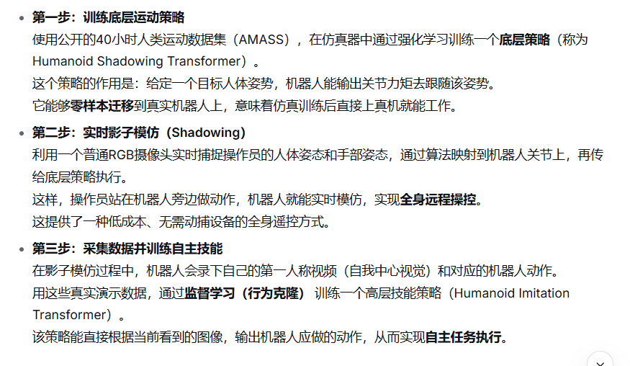 |  | “训练的时候，输入为操作员的轨迹重定向的各关节目标位置，机器人自身状态，自己的双目摄像头拍到的面前的场景。采用模仿学习。训练结束后，模型学到了在知道当前状态和双目摄像头拍到的场景的情况下，在当前的任务skill下，目标关节是什么。” ✅ 完全正确。 这是 HIT 的标准行为克隆框架。 更精确地说： 输入：当前及历史若干步的（双目图像特征 + 本体感觉）。 输出：未来 50 步的目标姿态（关节角度）。 训练目标：让预测的姿态尽可能接近演示中记录的真实目标姿态。 学到的映射：at=π(imaget,proprioceptiont)a t​=π(image t,proprioception t )，其中 at是目标关节角度（即高层决策）。 二、对底层模型的理解 “底层的模型，是学到如何跟随操作员操作轨迹重定向的关节目标位置。” ✅ 也完全正确。 底层策略（Humanoid Shadowing Transformer）的任务就是姿态跟踪： 输入：当前本体感觉 + 目标姿态（来自重定向或高层策略）。 输出：19 维身体关节位置设定点（PD 控制器再转力矩）。 训练方式：强化学习，在仿真中跟随 AMASS 数据集的人体重定向姿态。 核心能力：无论目标姿态来自真人遥控还是 HIT，都能平滑、稳定、快速地将机器人驱动到该姿态。 三、整体流程一句话总结影子模仿阶段： 外部 RGB 摄像头拍操作员 → 姿态估计 + 重定向 → 目标姿态 → 底层策略 → 机器人跟随。同时机器人双目录视频 + 记录目标姿态 → 形成演示数据。 模仿学习阶段：用演示数据训练 HIT（输入：双目图像 + 本体感觉；输出：目标姿态）。 自主执行阶段：机器人双目图像 → HIT 预测目标姿态 → 底层策略执行 → 完成任务。 | 底层策略（Humanoid Shadowing Transformer） 架构：decoder-only Transformer，上下文长度8，运行频率50Hz。 输入：本体感觉（根部横滚/俯仰、基座角速度、关节位置/速度、上一动作）+ 目标姿态（目标前向/侧向速度、目标横滚/俯仰、目标偏航角速度、目标关节角度）。 输出：19维身体关节位置设定点，经1000Hz PD控制器转换为力矩；手部目标角度直接送PD控制器。 训练：在仿真中使用PPO，奖励函数鼓励匹配目标姿态、节能、防脚滑。训练时对物理参数（负载、摩擦力、电机强度、控制延迟等）进行随机化。 数据：使用AMASS数据集（40小时人体运动捕捉数据），先将人体姿态（SMPL-X）重定向到机器人关节，再作为目标姿态进行跟踪训练。 部署：零样本迁移到真实机器人。 影子模仿（Shadowing）系统 设备：一个外部固定RGB摄像头（拍操作员） + 机器人头部双目摄像头（拍第一人称）。 人体姿态估计：WHAM（全身，25fps）+ HaMeR（手部，10fps）。 流程：实时估计操作员3D姿态 → 重定向为机器人目标姿态 → 输入底层策略 → 机器人跟随。操作员通过肉眼观察机器人行为进行闭环调整。 数据采集：影子模仿过程中，机器人头部的双目摄像头以25Hz录制左右眼图像，同时记录对应的目标姿态（即重定向后的关节角度）。 高层策略（Humanoid Imitation Transformer, HIT） 架构：decoder-only Transformer（修改自Action Chunking Transformer，去除encoder-decoder结构）。运行频率25Hz。 输入：当前双目图像经预训练ResNet编码的特征 + 本体感觉 + 固定位置编码。上下文包含历史观察。 输出：预测未来50步的目标姿态（身体+手部关节角度）。部署时只取第一步发送给底层策略。 训练：监督学习，损失函数 = 动作预测L2损失 + 图像特征预测L2损失（即要求模型预测未来图像特征，作为辅助正则化任务）。 数据：每个任务通过影子模仿采集25-40次演示（包含双目图像序列与对应目标姿态序列）。
22 |  | 张超毅 | Loco-Manipulation and Whole-Body-Control | 被引用次数：17 | HYPERmotion: Learning Hybrid Behavior Planning for Autonomous Loco-manipulation | Jin Wang, Rui Dai, Weijie Wang, Luca Rossini, Francesco Ruscelli, Nikos Tsagarakis | 20 Jun 2024 1 | PMLR | https://doi.org/10.48550/arXiv.2406.14655 | 人形机器人在非结构化环境中的自主移动‑操作（loco‑manipulation），包括开门、开抽屉、单/双臂抓取、放置物体、轮/腿移动方式选择等长时程任务。 | 分层框架：底层强化学习（PPO）+ 全身轨迹优化（非线性最优控制）；中层视觉语言模型（VLM，GPT‑4v）用于形态选择；上层大语言模型（LLM，GPT‑4o）用于任务规划和行为树生成。 仿真训练（Isaac Gym, Gazebo）结合真实机器人部署。 | 人形机器人（38个主动关节、轮腿混合）执行多步骤任务时，直接训练全身轨迹维度高、难以迁移；且缺乏根据环境自动选择移动方式（轮/腿）和操作方式（单/双臂）的机制。 | 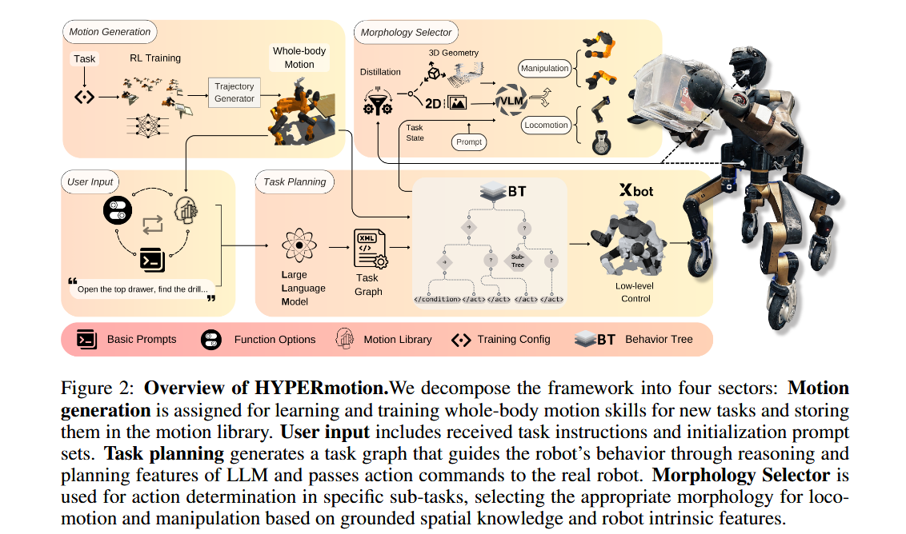 | 提出一种将强化学习（上肢轨迹）与全身优化相结合的框架，使高自由度人形机器人能够学习多种操作技能。 引入 VLM 进行零样本形态选择，输入包括图像和深度导出的几何信息（位姿/体素）。 使用 LLM 将自然语言指令转化为行为树，调用运动库中的技能。 在仿真和真实半人马式机器人上验证了框架的可行性，报告成功率 ≥60%（真实机器人）。 | 真实机器人：半人马式人形机器人，38 关节，双腿带轮，双臂（右臂有夹爪），头与腰部各有一个 RealSense D435i 深度相机。 仿真：Isaac Gym（训练强化学习策略），Gazebo（验证优化后轨迹）。 大模型：OpenAI API 的 GPT‑4o（LLM）和 GPT‑4v（VLM）。 位姿估计：FoundationPose [76] / Deep Object Pose Estimation [77]。 任务场景：仿真+真实各 10 种操作场景（如抓取不同物体），10 种移动场景（如不同障碍物地形） | 运动生成：末端执行器轨迹的平滑性（图5定性对比）。 形态选择：单/双臂、轮/腿选择的成功率（每个场景 10 次测试，图6）。 LLM 规划：任务成功率（≥60%）及错误类型分布（图8）。 | 形态选择：加入空间信息（6D位姿/体素）后，操作和移动模式选择的成功率高于仅用 2D 图像（图6，具体数值未在正文给出，附录显示平均提高约 10‑20%）。 LLM 规划：真实机器人上 4 个代表性任务的平均成功率 ≥60%（图8）。失败主因：动力学约束限制、浮动基感知与执行位姿不对齐。 轨迹跟踪：RL 轨迹经过全身优化器滤波后变得更平滑，可部署至真实机器人（图5）。 | 相比于 Optimus (Tesla 2024) 和 Figure 01 (AI 2024) 等主要展示 locomotion 或单一操作的机器人，HYPERmotion 同时处理移动和操作，并基于 LLM 进行任务分解。 相比于 Do As I Can (brian ichter et al., CoRL 2022) 等仅在固定基座机械臂上使用 LLM，该框架将 LLM 用于人形机器人的全身运动规划。 相比于 Doremi (Guo et al., 2023) 和 RoboGen (Wang et al., 2023) 仅在仿真中演示 LLM 决策，本文在真实人形机器人上执行。 相比于 Mobile ALOHA (Fu et al., 2024) 等遥操作模仿学习方法，本文使用 RL 学习运动技能，无需人工示范。 相比于 Whole‑body MPC (Dadiotis et al., Humanoids 2023) 手动定义轨迹，本文使用 RL 自动生成参考轨迹。 | 运动库规模有限，新技能需单独训练，无法从已有动作泛化。 系统难以处理外部扰动和碰撞。 任务执行中缺乏实时语言交互。 应对意外任务的重规划能力有限。 感知模块误差的传播未量化 控制与感知的闭环延迟未报告 LLM / VLM 的推理时间与实际部署可行性 技能组合执行时的隐式冲突未讨论 形态选择中的规则硬编码依然存在 缺乏对未见物体类别和地形的系统性泛化评估 底层优化器的求解频率与机器人动态的匹配度未知 行为树规模受限，复杂任务的可扩展性未验证 失败恢复机制过于简单 | 结合大模型进行在线技能学习或微调，扩展现有运动库。 引入实时语言反馈（如用户中途纠正指令），实现动态重规划。 将形态选择与底层控制器融合，减少对外部位姿估计模块的依赖。 在更复杂（杂乱、动态）环境中评估框架的鲁棒性。 对比基于规则与基于 VLM 的形态选择的成本与效果。 | 属于 “人形机器人全身控制 + 大语言模型规划” 交叉方向。 与 SayCan (brian ichter et al.) 、Code as Policies (Liang et al.) 一脉相承，将 LLM 用于机器人任务规划，但扩展到人形且增加了 VLM 形态选择。 与 VoxPoser (Huang et al.) 、SpatialVLM (Chen et al.) 等利用 VLM 进行空间推理的工作相关，但侧重于“形态”而非“抓取点”选择。 与 Humanoid‑Gym (Gu et al.) 等仅关注 locomotion 的 RL 工作不同，强调 loco‑manipulation 的组合。 与 RL + MPC 结合 的已有工作（如 Ma et al. RA‑L 2022）相比，本文用 RL 生成参考轨迹而非直接输出力/力矩。 | 可以支持：“人形机器人移动‑操作任务可采用分层框架：RL 学习上肢技能 + 全身优化保证可行性。” 可以支持：“VLM 结合深度几何信息（6D 位姿/体素）能够用于零样本选择机器人形态，且比仅用 RGB 图像准确率更高。” 可以支持：“LLM 通过模块化提示（基本提示 + 技能库 + 功能选项）可将自然语言指令转化为行为树，在真实人形机器人上实现≥60% 的成功率。” 可以支持：“当前方法的主要瓶颈包括：技能库扩展需重新训练、感知与浮动基执行的对齐误差、缺乏实时交互。” |  |  | 是 |  | 离线训练阶段 任务设定：针对具体任务（如开抽屉、单臂抓取），定义观测空间、动作空间和奖励函数（公式1，包含接近奖励 r_reach、朝向奖励 r_rot、抓取奖励 r_finger、任务进度奖励 r_task 等）。 强化学习训练：使用 PPO 在 Isaac Gym 仿真中训练策略网络。策略网络仅输出低维参考轨迹 q*（单臂任务：14维，包括右臂6关节、浮基6自由度、躯干偏航1、夹爪1；双臂任务：19维，增加左臂6关节）。此时不训练腿部关节，腿部运动由后续优化器补全。 全身轨迹优化：将 RL 输出的参考轨迹 q* 输入 HORIZON 轨迹优化框架（公式2），求解非线性最优控制问题。优化器以最小化 ||q^u - q*||^2（上肢跟踪误差）和 ||u||^2（能量）为目标，同时满足全身动力学、关节位置/速度极限、接触力单向性等约束。输出可执行的全身轨迹（93维状态 + 58维输入）。 存入运动库：将训练得到的技能（策略网络 + 优化后的全身轨迹）及其文本描述（如 <OpenDrawer>: "control the robot to open the drawer"）存入运动库。 在线执行阶段 用户输入：用户通过用户输入模块提交自然语言指令（如“打开抽屉，拿出钻头”）。该模块将三类信息拼接后输入 LLM： 基本提示（机器人特性、输出格式要求） 运动库目录（可用技能及其描述） 功能选项（如是否启用形态选择器、失败恢复，默认关闭） LLM 任务规划：LLM 规划器（GPT-4o） 根据上述输入，生成层次化任务图（XML 格式的行为树）。任务图包含顺序节点、条件节点（如 <WhetherSingleArm>）和动作节点（如 <OpenDrawer>）。行为树作为高层规划与底层执行之间的桥梁。 形态选择（当任务图中包含条件节点时触发）： 操作形态选择：VLM（GPT-4v） 接收当前任务状态、头部摄像头拍摄的 2D 图像，以及经位姿估计算法（FoundationPose） 获取的目标物体 6D 位姿 v_R，输出 single 或 dual（图 A6 提示词）。 移动形态选择：VLM 接收任务状态、骨盆摄像头 2D 图像，以及深度图转换并经下采样得到的体素网格 V_g（表示前方地形高度），输出 wheel 或 leg（图 A7 提示词，阈值5cm作为参考依据）。 形态选择结果决定后续调用运动库中的哪种技能（如 <MoveTarget> 或 <WalkTarget>，<SinglePick> 或 <DualPick>）。 行为树执行：解析行为树 XML，按节点类型执行： 动作节点：调用运动库中对应技能的底层控制器（CartesIO），执行全身轨迹。 条件节点：调用 VLM 或距离检测等函数，返回成功/失败，控制行为树分支。 底层控制：XBotCore 中间件实现实时通信，CartesIO 控制器通过求解二次规划（QP）处理多优先级任务（如优先保证平衡，再执行上肢动作），驱动机器人 38 个关节。
23 |  | 张超毅 | Loco-Manipulation and Whole-Body-Control | 被引用次数：11 | Flow Matching Imitation Learning for Multi-Support Manipulation | Quentin Rouxel (Inria), Andrea Ferrari (Inria), Serena Ivaldi (Inria), Jean-Baptiste Mouret (Inria) | 17 Jul 2024 | 2024 IEEE-RAS 23rd International Conference on Humanoid Robots (Humanoids) | https://doi.org/10.48550/arXiv.2407.12381
24 |  | 张超毅 | Loco-Manipulation and Whole-Body-Control
25 |  | 张超毅 | Loco-Manipulation and Whole-Body-Control
26 |  | 张超毅 | Loco-Manipulation and Whole-Body-Control
27 |  | 张超毅 | Loco-Manipulation and Whole-Body-Control
28 |  | 张超毅 | Loco-Manipulation and Whole-Body-Control
29 |  | 张超毅 | Loco-Manipulation and Whole-Body-Control
30 |  | 张超毅 | Loco-Manipulation and Whole-Body-Control
31 |  | 张超毅 | Loco-Manipulation and Whole-Body-Control
32 |  | 张超毅 | Loco-Manipulation and Whole-Body-Control
33 |  | 张超毅 | Loco-Manipulation and Whole-Body-Control
34 |  | 张超毅 | Loco-Manipulation and Whole-Body-Control
35 |  | 张超毅 | Loco-Manipulation and Whole-Body-Control
36 |  | 张超毅 | Loco-Manipulation and Whole-Body-Control
37 |  | 张超毅 | Loco-Manipulation and Whole-Body-Control
38 |  | 张超毅 | Loco-Manipulation and Whole-Body-Control
39 |  | 张超毅 | Loco-Manipulation and Whole-Body-Control
40 |  | 张超毅 | Loco-Manipulation and Whole-Body-Control
41 |  | 张超毅 | Loco-Manipulation and Whole-Body-Control
42 |  | 张超毅 | Loco-Manipulation and Whole-Body-Control
43 |  | 张超毅 | Loco-Manipulation and Whole-Body-Control
44 |  | 张超毅 | Loco-Manipulation and Whole-Body-Control
45 |  | 张超毅 | Loco-Manipulation and Whole-Body-Control
46 |  | 张超毅 | Loco-Manipulation and Whole-Body-Control
47 |  | 张超毅 | Loco-Manipulation and Whole-Body-Control
48
49
50
51
52
53
54
55
56
57
58
59
60
61
62
63
64
65
66
67
68
69
70
71
72
73
74
75
76
77
78
79
80
81
82
83
84
85
86
87
88
89
90
91
92
93
94
95
96
97
98
99
100

